Guidance
Gul markering: Endring siden forrige utgave
Blå skrift: Lenke til sonedistribusjon
IE (Insufficient Evidence): Effekt utelukkes ikke, men klinisk dokumentert effekt mangler. På forespørsel kan MIC-verdi med kommentar, men uten SIR-tolkning, rapporteres.
- : Brytningspunktkomiteene fraråder resistensbestemmelse. Isolater kan rapporteres R uten forutgående testing.
IP (In Preparation): Brytningspunkter vil bli utarbeidet.
Note: Resultatet tolkes ut fra screeningbrytningspunkt, annet antimikrobielt middel og/eller MIC-verdi.
NA (Not Applicable): Ikke aktuell analyse
Brytningspunktene gjelder for en definert organisme eller gruppe av organismer. Brytningspunkter med et species gjelder kun for angitte species.
I-kategori (Følsom, økt eksponering) kan utledes som verdiene mellom S- og R-brytningspunktene. Dersom S- og R-brytningspunktene er identiske, finnes det ingen I-kategori.
Område for teknisk usikkerhet (ATU). Se spesifikk informasjon om hvordan dette skal behandles i laboratoriet.
EUCASTs metode for antimikrobiell resistensbestemmelse med lappediffusjon og anbefalinger for kvalitetskontroll.
Engelsk oversetting.
NordicASTs brytningspunkttabell baseres på EUCAST og oppdateres når EUCASTs brytningspunkttabell oppdateres.
Kun antibiotika som er relevante i et nordisk perspektiv er tatt med. Blå skrift: Lenke til EUCASTs rasjonaldokument
Kliniske brytningspunkter: Korrelerer til klinisk behandlings-effekt. SIR-kategorisering gjelder kun det antibiotikum som testes, om ikke annet er angitt.
Kommentarer er tilpasset skandinaviske forhold og gjelder både MIC- og sonebrytningspunkter. Øverste rad: Gjelder hele gruppen. Påfølgende rader: Gjelder enkelte midler
Blå skrift: Lenke til MIC-distribusjon
EUCASTs metode for MIC bestemmelse og anbefalinger for kvalitetskontroll
En screeningtest som benytter ett middel for å predikere resistens eller følsomhet for ett eller flere antimikrobielle midler som tilhører samme antibiotikaklasse
Rød skrift: tilpasninger fra EUCAST til nordiske forhold
Veiledning for hvordan å bruke NordicAST brytningspunkttabeller

Organisme |  |  |  |  |  |  |  | Versjonsnummer og gyldig fra dato

MIC bestemmelse Medium: Inokulat: Inkubering: Avlesning: Kvalitetskontroll: |  |  |  |  |  |  |  | EUCASTs standardiserte lappediffusjonsmetode Medium: Inokulat: Inkubering: Avlesning: Kvalitetskontroll:

Felles, engelsk antibiotika-kolonne
Antibiotikagruppe | MIC-brytningspunkt (mg/L) |  |  | Lappe- styrke (µg) | Sone-brytningspunkt (mm) |  |  | Kommentarer
 | S ≤ | R > | ATU |  | S ≥ | R < | ATU

Middel A | 1 | 1 |  | X | 20 | 20 |  | tilpasninger fra EUCAST til nordiske forhold
Middel B | 2 | 4 |  | Y | 26 | 23
Middel C | 0.001 | 8 |  | X | 50 | 18
Middel D | IE | IE |  |  | IE | IE
Middel E, species | - | - |  |  | - | -
Middel F | IP | IP |  |  | IP | IP
Middel G (screen only) | NA | NA |  | Z | 25 | 25
Middel H | Note | Note |  |  | Note | Note
Middel I | (8) | (8) |  | 30 | (18) | (18)

Brytningspunkter i parentes brukes for å skille mellom organismer med og uten ervervede resistensmekanismer (se "notes").
Et vilkårlig valgt brytningspunkt utenfor måleområdet som benyttes når isolater uten resistensmekanismer skal rapporteres ”I” og ikke ”S”

Enterobacterales
Enterobacterales* |  |  |  |  |  |  |  | EUCAST kliniske brytningspunkter v. 16.0, NordicAST v. 16.0, 2026-01-26
Expert Rules and Expected Phenotypes |  | Guidance documents |  |  |  |  |  | For abbreviations and explanations of breakpoints, see the Notes sheet

MIC determination (broth microdilution according to ISO standard 20776-1 except for mecillinam and fosfomycin where agar dilution is used) Medium: Cation-adjusted Mueller-Hinton broth (for cefiderocol, see https://www.eucast.org/eucastguidancedocuments/) Inoculum: 5x105 CFU/mL Incubation: Sealed panels, air, 35±1ºC, 18±2h Reading: Unless otherwise stated, read MICs at the lowest concentration of the agent that completely inhibits visible growth. See ”EUCAST Reading Guide for broth microdilution” for further information. Quality control: Escherichia coli ATCC 25922. For agents not covered by this strain and for control of the inhibitor component of beta-lactam inhibitor combinations, see EUCAST QC Tables. |  |  |  |  |  |  |  | Disk diffusion (EUCAST standardised disk diffusion method) Medium: Mueller-Hinton agar Inoculum: McFarland 0.5 Incubation: Air, 35±1ºC, 18±2h Reading: Unless otherwise stated, read zone edges as the point showing no growth viewed from the back of the plate against a dark background illuminated with reflected light. See ”EUCAST Reading Guide for disk diffusion” for further information. Quality control: Escherichia coli ATCC 25922. For agents not covered by this strain and for control of the inhibitor component of beta-lactam inhibitor-combination disks, see EUCAST QC Tables.

*Nyere taksonomiske studier har innsnevret definisjonen av familien Enterobacteriaceae. Noen tidligere medlemmer av familien er nå inkludert i andre familier innenfor ordenen Enterobacterales. Brytningspunktene i denne tabellen gjelder alle medlemmer av Enterobacterales.

Penicillins | MIC breakpoints (mg/L) |  |  | Disk content (µg) | Zone diameter breakpoints (mm) |  |  | Kommentarer
 | S ≤ | R > | ATU |  | S ≥ | R < | ATU
 |  |  |  |  |  |  |  | For information om de nye brytningspunktene for aminopenicilliner, inkludert flytskjema for tolkning og besvaring, se EUCAST guidance document.
Ampicillin i.v. E. coli and P. mirabilis | 8 | 8 |  | 10 | 14 | 14 |  | I Danmark og Norge brukes ampicillin til systemisk behandling. Dette forutsetter høydose, se tabell "Dosering". Se bort fra tynn innvekst i form av en indre sone som kan forekomme med visse batcher av Mueller-Hinton agar.
Ampicillin-sulbactam i.v | 8 | 8 |  | 10-10 | 14 | 14 |  | Se bort fra tynn innvekst i form av en indre sone som kan forekomme med visse batcher av Mueller-Hinton agar. MIC-bestemmelse utføres med fast konsentrasjon av sulbaktam (4 mg/L).
Amoxicillin p.o (infections originating from the urinary tract) E. coli and P. mirabilis | 0.001 | 8 |  | - | Note | Note |  | Villtypen kategoriseres som ”I – Følsom, økt eksponering”, se tabell ”Dosering”. Følsomhet tolkes fra ampicillin. Isolater som er følsomme for ampicillin rapporteres som ”I – Følsom, økt eksponering”.
Amoxicillin p.o (uncomplicated UTI only) E. coli and P. mirabilis | 8 | 8 |  | - | Note | Note |  | Følsomhet tolkes fra ampicillin.
Amoxicillin p.o (other indications) E. coli and P. mirabilis | (0.001) | (8) |  | - | Note | Note |  | Det mangler klinisk evidens for effekt av amoksicillin p.o. i monoterapi ved andre infeksjoner enn de med utgangspunkt i urinveier. Villtypen kategoriseres som ”I – Følsom, økt eksponering” i parentes. Følsomhet kan tolkes fra ampicillin. Følsomme isolater besvares ikke I men med kommentar om at ervervet resistens ikke er påvist og monoterapi frafrådes. For informasjon om hvordan man bruker brytningspunkter i parentes, se EUCAST guidance document.
Amoxicillin-clavulanic acid i.v. E. coli, Klebsiella spp. (except K. aerogenes), Raoultella spp. and P. mirabilis | 8 | 8 |  | 20-10 | 19 | 19 | 19-20 | Se bort fra tynn innvekst i form av en indre sone som kan forekomme med visse batcher av Mueller-Hinton agar. MIC-bestemmelse utføres med fast konsentrasjon av klavulansyre (2 mg/L).
Amoxicillin-clavulanic acid p.o. (infections originating from the urinary tract) E. coli, Klebsiella spp. (except K. aerogenes), Raoultella spp. and P. mirabilis | 0.001 | 8 |  | 20-10 | 50 | 19 | 19-20 | Villtypen kategoriseres som ”I – Følsom, økt eksponering”, se tabell ”Dosering”. Se bort fra tynn innvekst i form av en indre sone som kan forekomme med visse batcher av Mueller-Hinton agar. MIC-bestemmelse utføres med fast konsentrasjon av klavulansyre (2 mg/L).
Amoxicillin-clavulanic acid p.o. (uncomplicated UTI only) E. coli, Klebsiella spp. (except K. aerogenes), Raoultella spp. and P. mirabilis | 32 | 32 |  | 20-10 | 16 | 16 |  | Se bort fra tynn innvekst i form av en indre sone som kan forekomme med visse batcher av Mueller-Hinton agar. MIC-bestemmelse utføres med fast konsentrasjon av klavulansyre (2 mg/L).
Amoxicillin-clavulanic acid p.o. (other infections) E. coli, Klebsiella spp. (except K. aerogenes), Raoultella spp. and P. mirabilis | (0.001) | (8) |  | 20-10 | (50) | (19) | 19-20 | Det mangler klinisk evidens for effekt av amoksicillin-klavulansyre p.o. i monoterapi ved andre infeksjoner enn de med utgangspunkt i urinveier. Villtypen kategoriseres som ”I – Følsom, økt eksponering” i parentes. Isolater uten påviste resistensmekanismer besvares ikke I men med kommentarer om at ervervet resistens ikke er påvist og monoterapi frafrådes. For informasjon om hvordan man bruker "brytningspunkter i parentes", se EUCAST guidance document. Se bort fra tynn innvekst i form av en indre sone som kan forekomme med visse batcher av Mueller-Hinton agar. MIC-bestemmelse utføres med fast konsentrasjon av klavulansyre (2 mg/L).
Piperacillin-tazobactam | 8 | 8 | 16 | 30-6 | 20 | 20 | 19 | MIC-bestemmelse utføres med fast konsentrasjon av tazobaktam (4 mg/L).
Temocillin (infections originating from the urinary tract), E. coli, Klebsiella spp. (except K. aerogenes) and P. mirabilis | 0.001 | 16 |  | 30 | 50 | 17 |  | Villtypen kategoriseres som ”I – Følsom, økt eksponering”, se tabell ”Dosering”. Se bort fra enkeltkolonier i hemningssonen.

Mecillinam p.o. (pivmecillinam) (uncomplicated UTI only), E. coli, Citrobacter spp. Klebsiella spp., Raoultella spp., Enterobacter spp. and P. mirabilis | 8 | 8 |  | 10 | 15 | 15 |  | Se bort fra enkeltkolonier i hemningssonen. Agarfortynning er referansemetode for MIC-bestemmelse av mecillinam. I enkelte nordiske land benyttes mecillinam for noen tilfeller av komplisert UVI (øvre urinveisinfeksjoner). Klinisk evidens er utilstrekkelig, og derfor har ikke EUCAST fastsatt brytningspunkter for denne indikasjonen. Det henvises til AFA sine hjemmesider for mer informasjon.

Cephalosporins | MIC breakpoints (mg/L) |  |  | Disk content (µg) | Zone diameter breakpoints (mm) |  |  | Kommentarer
 | S ≤ | R > | ATU |  | S ≥ | R < | ATU
 |  |  |  |  |  |  |  | Brytningspunktene gjelder uansett påviste resistensmekanismer, inkludert ESBL, for 3. og 4. generasjons cefalosporiner. Isolater som blir R for enten cefotaksim/ceftriakson eller ceftazidim (cefalosporiner med utvidet spektrum) bør av smittevernmessige grunner alltid undersøkes for overførbare cefalosporinaser. Se flytskjema for ESBL-testing.
Cefadroxil (uncomplicated UTI only) E. coli, Klebsiella spp. (except K. aerogenes), Raoultella spp. and P. mirabilis | 16 | 16 |  | 30 | 12 | 12 |  | Cefadroksil kan benyttes til screening for resistens mot cefalosporiner med utvidet spektrum (ESBL).
Cefalexin (uncomplicated UTI only) E. coli, Klebsiella spp. (except K. aerogenes), Raoultella spp. and P. mirabilis | 16 | 16 |  | 30 | 14 | 14 |  | Cefaleksin kan benyttes til screening for resistens mot cefalosporiner med utvidet spektrum (ESBL).
Cefazolin (infections originating from the urinary tract), E. coli, and Klebsiella spp. (except K. aerogenes) | 0.001 | 4 |  | 30 | 50 | 20 |  | Villtypen kategoriseres som ”I – Følsom, økt eksponering”, se tabell ”Dosering”. Isolater som er S for cefadroksil og/eller cefaleksin kan rapporteras "I- Følsom, økt eksponering" uten videre testning.
Cefepime | 1 | 4 |  | 30 | 27 | 24
Cefepime-enmetazobactam | 4 | 4 |  | 30-20 | 22 | 22 | 21-22 | MIC-bestemmelse utføres med fast konsentrasjon av enmetazobaktam (8 mg/L).
Cefiderocol | 2 | 2 |  | 30 | 23 | 23 | 21-23 | MIC-bestemmelse med mikrobuljongfortynning må utføres i jernjustert Mueller-Hinton buljong, og spesifikke avlesningsinstruksjoner må følges. For nærmere instruksjoner, se EUCAST guidance document.
Cefixime (uncomplicated UTI only) E. coli, Klebsiella spp. (except K. aerogenes), Raoultella spp. and P. mirabilis | 1 | 1 |  | 5 | 17 | 17
Cefotaxime (indications other than meningitis) | 1 | 2 |  | 5 | 20 | 17
Cefotaxime (meningitis) | 1 | 1 |  | 5 | 20 | 20
Cefoxitin (screen only) | NA | NA |  | 30 | 19 | 19 |  | Screening-brytningspunkt ved spørsmål om ESBLM (AmpC). Se flytskjema for ESBLM-testing.
Cefpodoxime (uncomplicated UTI only) E. coli, Klebsiella spp. (except K. aerogenes), Raoultella spp. and P. mirabilis | 1 | 1 |  | 10 | 21 | 21 |  | Cefpodoksim kan benyttes til screening for resistens mot cefalosporiner med utvidet spektrum.
Ceftaroline | 0.5 | 0.5 |  | 5 | 23 | 23 | 22-23
Ceftazidime | 1 | 4 |  | 10 | 22 | 19
Ceftazidime-avibactam | 8 | 8 |  | 10-4 | 13 | 13 |  | MIC-bestemmelse utføres med fast konsentrasjon av avibaktam (4 mg/L).
Ceftibuten (infections originating from the urinary tract) E. coli, Klebsiella spp. (except K. aerogenes), Raoultella spp. and P. mirabilis | 1 | 1 |  | 30 | 23 | 23
Ceftobiprole | 0.25 | 0.25 |  | 5 | 23 | 23
Ceftolozane-tazobactam | 2 | 2 |  | 30-10 | 22 | 22 | 19-21 | Se tabell ”Dosering” for dosering ved ulike indikasjoner. MIC-bestemmelse utføres med fast konsentrasjon av tazobaktam (4 mg/L).
Ceftriaxone (indications other than meningitis) | 1 | 2 |  | 30 | 27 | 24
Ceftriaxone (meningitis) | 1 | 1 |  | 30 | 27 | 27
Cefuroxime i.v., E. coli, Klebsiella spp. (except K. aerogenes), Raoultella spp. and P. mirabilis | 0.001 | 8 |  | 30 | 50 | 19 |  | Villtypen kategoriseres som ”I – Følsom, økt eksponering”, se tabell ”Dosering”. SE: Brytningspunktene gjelder kun ved urinveisinfeksjon.
Cefuroxime p.o. (uncomplicated UTI only), E. coli, Klebsiella spp. (except K. aerogenes), Raoultella spp. and P. mirabilis | 8 | 8 |  | 30 | 19 | 19

Carbapenems | MIC breakpoints (mg/L) |  |  | Disk content (µg) | Zone diameter breakpoints (mm) |  |  | Kommentarer
 | S ≤ | R > | ATU |  | S ≥ | R < | ATU
 |  |  |  |  |  |  |  | Meropenem bør alltid inngå ved screening for karbapenemaser. Isolater som har meropenem sonediameter < 28 mm og/eller meropenem MIC > 0.125 mg/L bør av smittevernmessige grunner alltid undersøkes for overførbare karbapenemaser og sendes til referanselaboratorium i henhold til nasjonale anbefalinger. Se flytskjema for ESBLCARBA-testing. Dersom en karbapenemase påvises kan klinisk effekt av middelet være svekket selv om det kategoriseres som S eller I. Annen behandling bør foretrekkes, særlig ved kompliserte infeksjoner. Følgende kommentar bør ledsage svarrapporten: "Det er påvist karbapenemaseproduksjon. Bruk av karbapenem (meropenem, imipenem eller ertapenem) bør unngås. Konsulter infeksjonsmedisiner eller mikrobiolog."
Ertapenem | 0.5 | 0.5 |  | 10 | 23 | 23 |  | Ved påvist karbapenemase, se kommentar over
Imipenem, Enterobacterales except Morganellaceae | 2 | 4 |  | 10 | 22 | 19 |  | Ved påvist karbapenemase, se kommentar over
Imipenem, Morganellaceae | 0.001 | 4 |  | 10 | 50 | 19 |  | Morganella morganii, Proteus spp. og Providencia spp. har nedsatt følsomhet for imipenem. Villtypen kategoriseres som ”I – Følsom, økt eksponering”, se tabell ”Dosering”. Ved påvist karbapenemase, se kommentar over
Imipenem-relebactam, Enterobacterales except Morganellaceae | 2 | 2 |  | 10-25 | 22 | 22 | 20-22 | MIC-bestemmelse utføres med fast konsentrasjon av relebactam (4 mg/L)
Meropenem (indications other than meningitis) | 2 | 8 |  | 10 | 22 | 16 |  | Ved påvist karbapenemase, se kommentar over
Meropenem (meningitis) | 2 | 2 |  | 10 | 22 | 22 |  | Ved påvist karbapenemase, se kommentar over
Meropenem (screen) | 0.125 | Note |  | 10 | 28 | Note |  | Screeningbrytningspunkt for ESBLCARBA (karbapenemaser). Se flytskjema for ESBLCARBA-testing.
Meropenem-vaborbactam | 8 | 8 |  | 20-10 | 20 | 20 | 15-19 | MIC-bestemmelse utføres med fast konsentrasjon av vaborbaktam (8 mg/L). For isolater som havner i ATU: Dersom isolatet er resistent mot meropenem, rapporter meropenem-vaborbactam som R. Dersom isolatet ikke er resistent mot meropenem, undersøk videre.

Monobactams | MIC breakpoints (mg/L) |  |  | Disk content (µg) | Zone diameter breakpoints (mm) |  |  | Kommentarer
 | S ≤ | R > | ATU |  | S ≥ | R < | ATU
Aztreonam | 1 | 4 |  | 30 | 26 | 21 |  | Brytningspunktene gjelder uansett påviste resistensmekanismer, inklusive ESBL.
Aztreonam-avibactam | 4 | 4 |  | 30-20 | 25 | 25 | 22-24 | MIC-bestemmelse utføres med fast konsentrasjon av avibaktam (4 mg/L).

Fluoroquinolones | MIC breakpoints (mg/L) |  |  | Disk content (µg) | Zone diameter breakpoints (mm) |  |  | Kommentarer
 | S ≤ | R > | ATU |  | S ≥ | R < | ATU
 |  |  |  |  |  |  |  | Brytningspunktene for pefloksacin som benyttes for å screene for klinisk fluorokinolonresistens hos Salmonella spp, kan også benyttes for å detektere resistensmekanismer mot fluorokinoloner hos andre Enterobacterales som E.coli, K. pneumoniae og Shigella spp. (også ved meningitt).
Ciprofloxacin, Salmonella spp. | 0.06 | 0.06 |  |  | Note | Note |  | Pefloksacin 5 µg anbefales for screening av all detekterbar fluorokinolonresistens hos Salmonella spp. da ciprofloksacin 5 µg ikke er pålitelig til dette formålet. For ciprofloksacin 5 µg gjelder følgende: Ved sone < 30 rapporter R. Ved sone 30-32 benytt pefloksacin 5 µg. Ved sone >32 rapporter S.
Ciprofloxacin (indications other than meningitis) | 0.25 | 0.5 | 0.5 | 5 | 25 | 22 | 22-24
Ciprofloxacin (meningitis) | 0.125 | 0.125 |  |  | Note | Note |  | Ved meningitt må all detekterbar ciprofloksacinresistens utelukkes. Utfør MIC test eller tolk følsomhet fra pefloksacin screening test.
Pefloxacin (screen only) | NA | NA |  | 5 | 24 | 24
Levofloxacin | 0.5 | 1 |  | 5 | 23 | 19
Moxifloxacin, Enterobacterales except Morganella morganii, Proteus spp. and Serratia spp. | 0.25 | 0.25 |  | 5 | 22 | 22 |  | Morganella morganii, Proteus spp. og Serratia spp. mangler brytningspunkter for moksifloksacin, men har brytningspunkter for øvrige fluorokinoloner.
Norfloxacin (uncomplicated UTI only) | 0.5 | 0.5 |  | 10 | 24 | 24
Ofloxacin | 0.25 | 0.5 |  | 5 | 24 | 22

Aminoglycosides | MIC breakpoints (mg/L) |  |  | Disk content (µg) | Zone diameter breakpoints (mm) |  |  | Kommentarer
 | S ≤ | R > | ATU |  | S ≥ | R < | ATU
 |  |  |  |  |  |  |  | Brytningspunktene gjelder ikke Plesiomonas shigelloides ettersom arten anses som naturlig resistent mot aminoglykosider. For informasjon om hvordan man bruker "brytningspunkter i parentes", se EUCAST guidance document.
Amikacin (systemic infections) | (8) | (8) |  | 30 | (18) | (18)
Amikacin (infections originating from the urinary tract) | 8 | 8 |  | 30 | 18 | 18
Gentamicin (systemic infections) | (2) | (2) |  | 10 | (17) | (17)
Gentamicin (infections originating from the urinary tract) | 2 | 2 |  | 10 | 17 | 17
Netilmicin | IE | IE |  |  | IE | IE
Tobramycin (systemic infections) | (2) | (2) |  | 10 | (16) | (16)
Tobramycin (infections originating from the urinary tract) | 2 | 2 |  | 10 | 16 | 16

Macrolides, lincosamides and streptogramins | MIC breakpoints (mg/L) |  |  | Disk content (µg) | Zone diameter breakpoints (mm) |  |  | Kommentarer
 | S ≤ | R > | ATU |  | S ≥ | R < | ATU
Azithromycin | Note | Note |  |  | Note | Note |  | Brytningspunkter for azitromycin og Enterobacterales mangler. Azitromycin har likevel blitt brukt til behandling av infeksjoner forårsaket av Salmonella typhi og Shigella spp som tilhører villtypen. Villtypedistribusjonen varierer noe mellom artene, men isolater med MIC >16 mg/L (tilsvarer sonediameter <12 mm med 15µg lapp) har sannsynligvis resistensmekanismer mot azitromycin. Ved soneavlesning: ta hensyn till tynn innvekst i form av en indre sone som kan forekomme med visse batcher av Mueller-Hinton agar.

Tetracyclines | MIC breakpoints (mg/L) |  |  | Disk content (µg) | Zone diameter breakpoints (mm) |  |  | Kommentarer
 | S ≤ | R > | ATU |  | S ≥ | R < | ATU
Doxycycline | - | - |  |  | - | - |  | Tetracyklin kan benyttes for å predikere klinisk effekt ved behandling med doksycyklin mot Yersinia entercolitica infeksjoner (tetracyklin MIC ≤4mg/L for villtype isolater). Tilsvarende sonediameter for tetracyklinlapp 30 µg er ≥19mm.
Tigecycline, E. coli and C. koseri | 0.5 | 0.5 |  | 15 | 18 | 18 |  | Sonebrytningspunktene gjelder kun E.coli. MIC- brytningspunktene gjelder kun E. coli og C. koseri. Besvares R for Serratia spp., Morganella morganii, Proteus spp. og Providencia spp. For øvrige arter, se EUCAST guidance document. For MIC-bestemmelse med buljongfortynning, må mediet tilberedes samme dag som det skal benyttes.

Miscellaneous agents | MIC breakpoints (mg/L) |  |  | Disk content (µg) | Zone diameter breakpoints (mm) |  |  | Kommentarer
 | S ≤ | R > | ATU |  | S ≥ | R < | ATU
Colistin | (2) | (2) |  |  | Note | Note |  | Kolistin MIC-bestemmelse skal alltid utføres med buljongfortynningsmetoden. Se advarsel ("warning") fra EUCAST. Kvalitetskontroll av kolistin må utføres med både følsom (E. coli ATCC 25922 eller P. aeruginosa ATCC 27853) og resistent (E. coli NCTC 13846, mcr-1 positiv) referansestamme.
 |  |  |  |  |  |  |  | For informasjon om hvordan man bruker "brytningspunkter i parentes", se EUCAST guidance document. Proteus spp., Morganella morganii, Serratia spp., Providencia spp. og Hafnia spp. besvares R for kolistin pga. iboende resistens. Isolater med MIC-verdier over R-brytningspunktet er forøvrig uvanlige. Gjenta arts- og resistensbestemmelse, og konferer nasjonale anbefalinger med tanke på videresending til referanselaboratoriet.
Fosfomycin iv (infections originating from the urinary tract), E. coli | 8 | 8 |  | 200 | 24 | 24 |  | Fosfomycin 200 µg lapper må inneholde 50 µg glukose-6-fosfat. Ignorer isolerte kolonier i hemningssonen (se bilder nedenfor). Benytt tilsetning av 25 mg/L glukose-6-fosfat ved MIC-bestemmelse. Følg produsentens anbefalinger ved bruk av kommersielle metoder. Agarfortynning er referansemetode for MIC-bestemmelse av fosfomycin.
Fosfomycin iv (other indications), E. coli | Note | Note |  |  | Note | Note |  | Det mangler klinisk grunnlag for å sette brytningspunkter for andre indikasjoner enn infeksjoner utgående fra urinveiene.
Fosfomycin iv, other Enterobacterales | Note | Note |  |  | Note | Note |  | Resistensbesemmelse frarådes. Se EUCAST guidance document for mer informasjon om bruken av fosfomycin i.v. i kombinasjonsbehandling for andre Enterobacterales.
Fosfomycin p.o. (uncomplicated UTI only), E. coli | 8 | 8 |  | 200 | 24 | 24 |  | Fosfomycin 200 µg lapper må inneholde 50 µg glukose-6-fosfat. Ignorer isolerte kolonier i hemningssonen (se bilder nedenfor). Benytt tilsetning av 25 mg/L glukose-6-fosfat ved MIC-bestemmelse. Følg produsentens anbefalinger ved bruk av kommersielle metoder. Agarfortynning er referansemetode for MIC-bestemmelse av fosfomycin.
Nitrofurantoin (uncomplicated UTI only), E. coli | 64 | 64 |  | 100 | 11 | 11
Trimethoprim (uncomplicated UTI only), E. coli and Klebsiella spp. (except K. aerogenes) | 2 | 2 |  | 5 | 15 | 15
Trimethoprim (uncomplicated UTI only), Proteus spp. | Note | Note |  |  | Note | Note |  | ECOFF kan brukes for å utelukke ervervete resistensmekanismer. Resistens foreligger ved MIC >8mg/L som tilsvarer sonediameter <14mm med 5 µg lapp.
Trimethoprim-sulfamethoxazole, Enterobacterales except Serratia spp. | 0.5 | 0.5 |  | 1.25-23.75 | 15 | 15 |  | Trimetoprim-sulfametoksazol ratio 1:19. MIC-brytningspunktene uttrykkes som konsentrasjonen av trimetoprim.
Trimethoprim-sulfamethoxazole, Serratia spp. | 0.001 | 2 |  | 1.25-23.75 | 50 | 15 |  | Villtypen kategoriseres som ”I – Følsom, økt eksponering”, se tabell ”Dosering”. Trimetoprim-sulfametoksazol ratio 1:19. MIC-brytningspunktene uttrykkes som konsentrasjonen av trimetoprim.

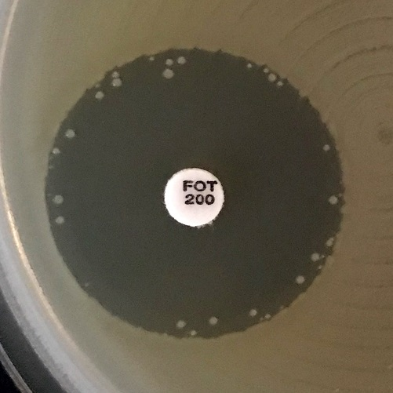
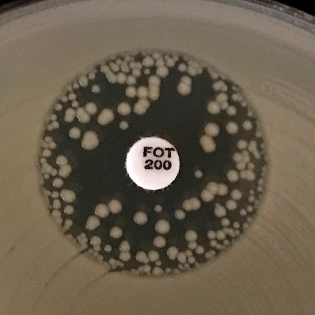
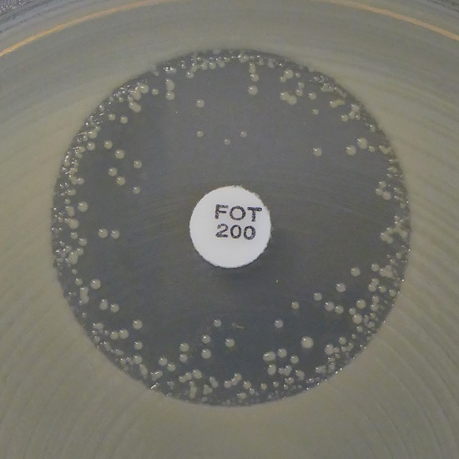
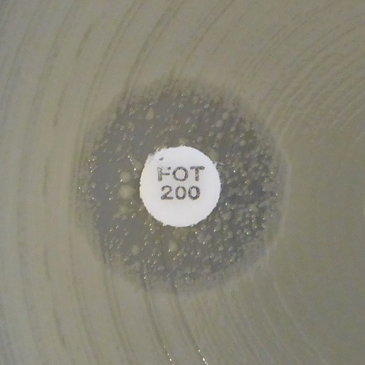
a)
b)
c)
d)

 |  |  |  |  |  |  |  | Eksempler på hemningssoner for Escherichia coli og fosfomycin
 |  |  |  |  |  |  |  | a-c) Ignorer alle kolonier og les av ytre sonekant.
 |  |  |  |  |  |  |  | d) Ingen hemningssone. Rapporter som resistent.

Enterobacterales ALGORITME FOR PÅVISNING AV KLASSISK ESBL (ESBLA)

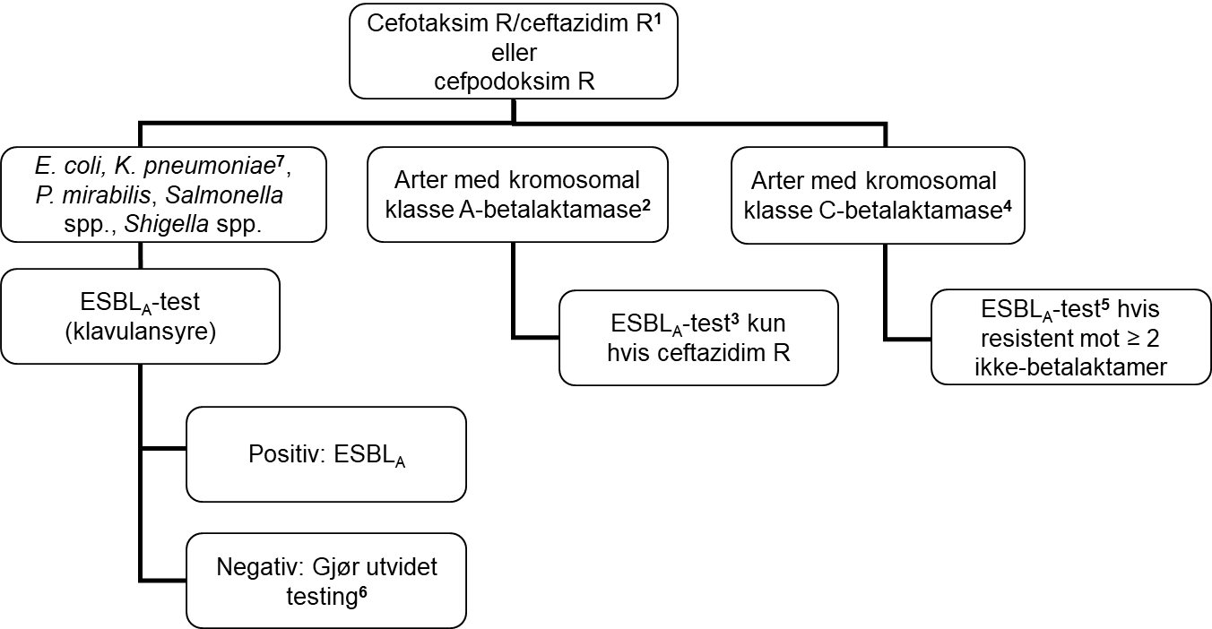

For tolkningsstøtte for hvilke uvanlige arter som skal utredes som klasse A etc., se lenke til NordicAST dokumentet:
NordicAST species list - chromosomal beta-lactamases and ESBL testing

1 Lappediffusjon: Test kun isolater som er cefotaksim eller ceftazidim R. Automatisert resistensbestemmelse: Test også isolater som er cefotaksim eller ceftazidim I.
2 Vanligste arter er K. oxytoca, P. vulgaris, C. koseri, C. sedlakii, C. farmeri, S. fonticola. Disse er vanligvis resistente mot cefotaxim grunnet kromosomal betalaktamase som hemmes av klavulansyre.
3 ESBLA-test med ceftazidim anbefales.
4 Vanligste arter er Enterobacter spp., C. freundii, Morganella spp., Serratia spp. (untatt fonticola), Providencia spp., Hafnia spp., K. aerogenes.
5 ESBLA-test med cefepim/cefpirom anbefales, alternativt kombinasjonslapp med både kloxacillin og klavulansyre.
6 Manglende synergi kan skyldes forekomst av ESBLM (eller kromosomal AmpC) alene eller i kombinasjon med ESBLA, eller andre mer sjeldne kromosomale resistensmekanismer.
7 Klebsiella pneumoniae-komplekset består av 7 underarter: de vanligste er K. pneumoniae (sensu stricto), K. quasipneumoniae og K. variicola.
Enterobacterales ALGORITME FOR PÅVISNING AV PLASMIDMEDIERT AmpC (ESBLM)

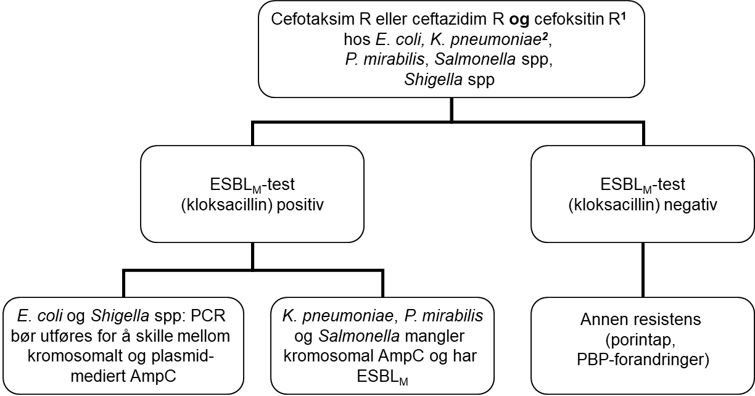

1 Test isolater med cefotaksim R eller ceftazidim R (ved automatisert resistensbestemmelse: test også isolater som er cefotaksim eller ceftazidim I) i kombinasjon med cefoksitin R. Merk at ESBLA-positive isolater også kan være ESBLM-positive. ESBLM-test bør derfor utføres uansett resultat ved ESBLA-testing.
2 Klebsiella pneumoniae-komplekset består av 7 underarter: de vanligste er K. pneumoniae (sensu stricto), K. quasipneumoniae og K. variicola.
Enterobacterales ALGORITME FOR PÅVISNING AV KARBAPENEMASER (ESBLCARBA)

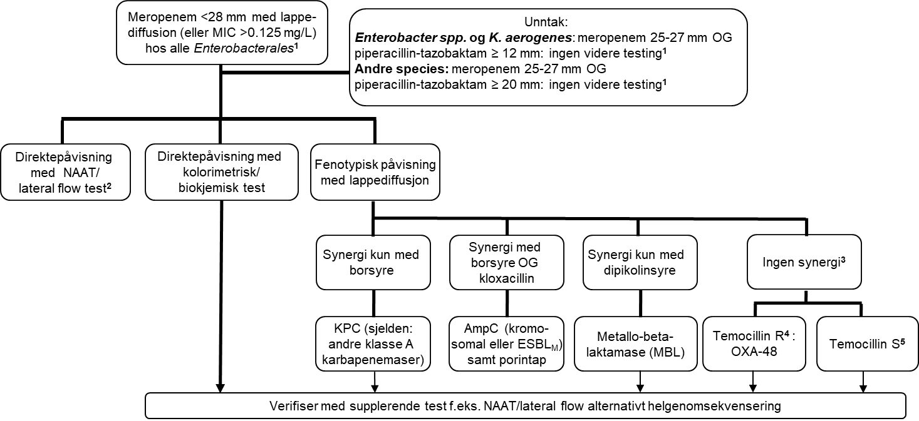

1 For laboratorier som resistensbestemmer meropenem med lappediffusion tilfører det ingenting til karbapenemaseutredningen å gjøre MIC-bestemmelse.
2 NAAT (nukleinsyre amplifiserende teknologi, f.eks. PCR, LAMP)/lateral flow test bør inkludere de epidemiologisk mest vanlige karbapenemasene (OXA-48, NDM, VIM og KPC). Dersom testen er negativ, men fortsatt mistanke om karbapenemaseproduksjon (f.eks. av laboratorieårsak eller epidemiologiske grunner), vurder supplerende test mtp. sjeldne karbapenemaser (f.eks. IMP, IMI, GES) eller helgenomsekvensering.
3 I sjeldne tilfeller kan høygradig resistente isolater med ingen synergi ha kombinasjoner av ulike karbapenemaser.
4 Høygradig temocillinresistens (>128 mg/L, sonediameter <12 mm) er en fenotypisk indikator på OXA-48. OXA-48 produserende isolater er også resistente mot piperacillin-tazobaktam og amoksicillin-klavulansyre. Følg produsentens anbefalinger ved bruk av kommersielle metoder for tolkning av temocillin.
5 Noen OXA-48 varianter (f.eks. OXA-244) gir ikke høygradig temocillinresistens. Fenotypisk test med lappediffusjon for påvisning av disse mangler, og temocillin følsomhet kan ikke bli brukt for å utelukke karbapenemaseproduksjon. Alle OXA-48, uansett variant, er resistente mot piperacillin-tazobaktam og amoksicillin-klavulansyre.

S.maltophilia
Stenotrophomonas maltophilia |  |  |  |  |  |  |  | EUCAST kliniske brytningspunkter v. 16.0, NordicAST v. 16.0, 2026-01-26
Expert Rules and Expected Phenotypes |  |  |  |  |  |  |  | For abbreviations and explanations of breakpoints, see the Notes sheet

For further information, see EUCAST Guidance Document for S. maltophilia.

MIC determination (broth microdilution according to ISO standard 20776-1) Medium: Cation-adjusted Mueller-Hinton broth (for cefiderocol, see https://www.eucast.org/eucastguidancedocuments/) Inoculum: 5x105 CFU/mL Incubation: Sealed panels, air, 35±1ºC, 18±2h Reading: For trimethoprim-sulfamethoxazole, the MIC should be read at the lowest concentration that inhibits approximately 80% of growth as compared with the growth control well. See ”EUCAST Reading Guide for broth microdilution” for further information. Quality control: Escherichia coli ATCC 25922 |  |  |  |  |  |  |  | Disk diffusion (EUCAST standardised disk diffusion method) Medium: Mueller-Hinton agar Inoculum: McFarland 0.5 Incubation: Air, 35±1ºC, 18±2h Reading: Read zone edges from the back of the plate against a dark background illuminated with reflected light (see below for specific instructions). See ”EUCAST Reading Guide for disk diffusion” for further information. Quality control: Escherichia coli ATCC 25922

Cephalosporins | MIC breakpoints (mg/L) |  |  | Disk content (µg) | Zone diameter breakpoints (mm) |  |  | Kommentarer
 | S ≤ | R > | ATU |  | S ≥ | R < | ATU
Cefiderocol | Note | Note |  | 30 | Note | Note |  | MIC-bestemmelse med mikrobuljongfortynning må utføres i jernjustert Mueller-Hinton buljong, og spesifikke avlesningsinstruksjoner må følges. For nærmere instruksjoner, se EUCAST guidance document. Cefiderocols in vitro aktivitet mot Stenotrophomonas maltophilia er sammenlignbar med dens aktivitet mot Enterobacterales og det finnes data fra dyrestudier som støtter at middelet har effekt mot arten. På grunn av manglende kliniske data kan det ikke fastsettes kliniske brytningspunkt. Isolater med MIC-verdier ≤0.5 mg/L (sonediameter ≥28 mm) mangler vanligvis resistensmekanismer og middelet kan da være et behandlingsalternativ. Isolater med MIC-verdier mellom 1-2 mg/L har visse ervervete resistensmekanismer som kan føre til dårligere klinisk behandlingsrespons. I tilfeller med få andre behandlingsalternativer kan middelet på tross av dette være et behandlingsalternativ. Isolater med MIC-verdier >2 mg/L (sonediameter <22 mm) er sannsynligvis resistente.

Monobactams | MIC breakpoints (mg/L) |  |  | Disk content (µg) | Zone diameter breakpoints (mm) |  |  | Kommentarer
 | S ≤ | R > | ATU |  | S ≥ | R < | ATU
Aztreonam-avibactam | IE | IE |  |  | IE | IE |  | ECOFF kan brukes for å utelukke ervervete resistensmekanismer. Resistens foreligger ved MIC >8mg/L som tilsvarer sonediameter <21mm med 30-20 µg lapp.

Fluoroquinolones | MIC breakpoints (mg/L) |  |  | Disk content (µg) | Zone diameter breakpoints (mm) |  |  | Kommentarer
 | S ≤ | R > | ATU |  | S ≥ | R < | ATU
 |  |  |  |  |  |  |  | Fluorokinoloner har blitt brukt i kombinasjonsbehandling. ECOFF for kinolonene i tabellen kan anvendes for å utelukke ervervede resistensmekanismer. Kriterier for lappediffusjonstest mangler.
Ciprofloxacin | Note | Note |  |  | Note | Note
Levofloxacin | Note | Note |  |  | Note | Note

Tetracyclines | MIC breakpoints (mg/L) |  |  | Disk content (µg) | Zone diameter breakpoints (mm) |  |  | Kommentarer
 | S ≤ | R > | ATU |  | S ≥ | R < | ATU
 |  |  |  |  |  |  |  | Tetracykliner har blitt brukt i kombinasjonsbehandling. ECOFF for tetracyklinene i tabellen kan anvendes for å utelukke ervervede resistensmekanismer. Kriterier for lappediffusjonstest mangler.
Minocycline | Note | Note |  |  | Note | Note |  | Gjelder kun i.v. behandling. Oral administrasjon gir ikke tilstrekkelig høy eksponering.
Tigecycline | Note | Note |  |  | Note | Note

Miscellaneous agents | MIC breakpoints (mg/L) |  |  | Disk content (µg) | Zone diameter breakpoints (mm) |  |  | Kommentarer
 | S ≤ | R > | ATU |  | S ≥ | R < | ATU
Trimethoprim-sulfamethoxazole | 0.001 | 2 |  | 1.25-23.75 | 50 | 16 |  | Villtypen kategoriseres som ”I – Følsom, økt eksponering”, se tabell ”Dosering”.
 |  |  |  |  |  |  |  | Trimetoprim-sulfametoksazol ratio 1:19. MIC-brytningspunktene uttrykkes som konsentrasjonen av trimetoprim. Isolater med enhver antydning til hemningssone skal leses av og rapporteres i henhold til brytningspunktene, og vekst i hemningssonen skal ignoreres. Innvekst i hemningssonen kan variere fra et tynt slør til kraftig vekst (se bilder nedenfor). Trimetoprim-sulfametoksazolresistens hos S. maltophilia er uvanlig å skal bekreftes med en MIC-metode.

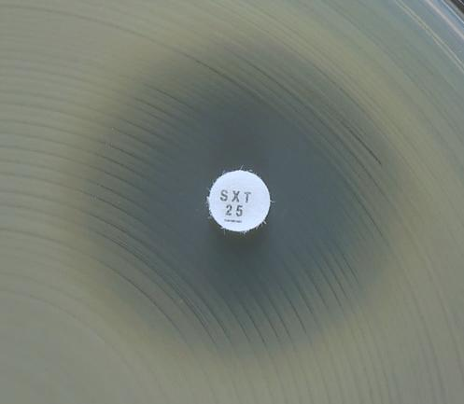
a)
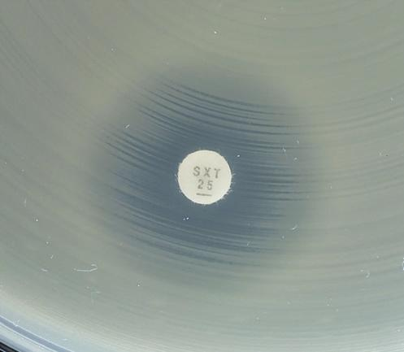
b)
 |  |  |  |  |  |  |  | Eksempler på hemningssoner for S. maltophilia og trimetoprim-sulfametoksazol
 |  |  |  |  |  |  |  | a-c) Synlig yttersone. Les av ytre sonekant og tolk resultatet i henhold til brytningspunktene.
 |  |  |  |  |  |  |  | d) Vekst inntil lappen og ingen synlig hemningssone. Rapporter som resistent.

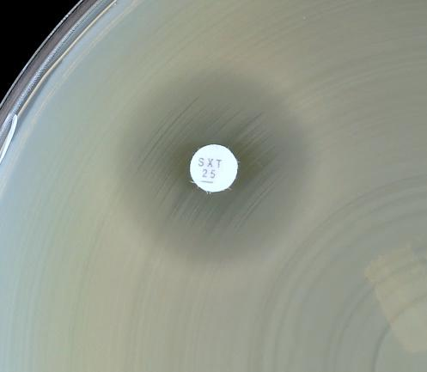
c)
c)
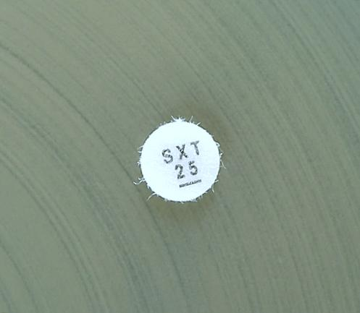
d)
d)

No zone

Staphylococcus
Staphylococcus spp. |  |  |  |  |  |  |  | EUCAST kliniske brytningspunkter v. 16.1, NordicAST v. 16.1, 2026-08-11
Expert Rules and Expected Phenotypes |  | Guidance documents |  |  |  |  |  | For abbreviations and explanations of breakpoints, see the Notes sheet

MIC determination (broth microdilution according to ISO standard 20776-1) Medium: Cation-adjusted Mueller-Hinton broth Inoculum: 5x105 CFU/mL Incubation: Sealed panels, air, 35±1ºC, 18±2h (for glycopeptides 24 h) Reading: Unless otherwise stated, read MICs at the lowest concentration of the agent that completely inhibits visible growth. See ”EUCAST Reading Guide for broth microdilution” for further information. Quality control: Staphylococcus aureus ATCC 29213. For agents not covered by this strain, see EUCAST QC Tables. |  |  |  |  |  |  |  | Disk diffusion (EUCAST standardised disk diffusion method) Medium: Mueller-Hinton agar Inoculum: McFarland 0.5 Incubation: Air, 35±1ºC, 18±2h Reading: Unless otherwise stated, read zone edges as the point showing no growth viewed from the back of the plate against a dark background illuminated with reflected light (except for benzylpenicillin, see below). See ”EUCAST Reading Guide for disk diffusion” for further information. Quality control: Staphylococcus aureus ATCC 29213. For agents not covered by this strain, see EUCAST QC Tables.

Med mindre annet er spesifisert gjelder brytningspunktene for alle arter innen stafylokokkfamilien. Artsspesifikke brytningspunkter er oppgitt der dette finnes. • For andre koagulase-positive arter enn S. aureus (dvs. S. argenteus, S. schweitzeri, S. intermedius, S. pseudintermedius og S. coagulans) finnes det kun begrenset informasjon om hvordan brytningspunktene for de fleste midlene fakisk fungerer. Unntak: For S. argenteus kan brytningspunktene for S. aureus benyttes uten begrensninger. • Koagulase-negative stafylokokker inkluderer S. capitis, S. cohnii, S. epidermidis, S. haemolyticus, S. hominis, S. hyicus, S. lugdunensis, S. pettenkoferi, S. saprophyticus, S. schleiferi, S. sciuri, S. simulans, S. warneri og S. xylosus. • For S. saccharolyticus, benytt metoder for anaerobic bacteria and consult EUCAST Guidance Document on how to interpret results when there are no breakpoints.

Penicillins | MIC breakpoints (mg/L) |  |  | Disk content (µg) | Zone diameter breakpoints (mm) |  |  | Kommentarer
 | S ≤ | R > | ATU |  | S ≥ | R < | ATU
 |  |  |  |  |  |  |  | Cefoksitin benyttes for å utelukke meticillinresistens. Cefoksitinfølsomme isolater kan besvares S for samtlige betalaktamasestabile penicilliner (oksacillin, cloksacillin, dicloksacillin and flucloksacillin) og kombinasjoner av penicilliner/betalaktamaseinhibitorer som har kliniske brytningspunkter eller Note. For midler som gis peroralt, må man sørge for at doseringen gir tilstrekkelig eksponering ved infeksjonsstedet. Cefoksitinresistens hos S. aureus konfirmeres med mecA-/mecC-undersøkelse. Cefoksitinresistente isolater besvares R for penicilliner med eller uten betalaktamaseinhibitorer. Alle S. aureus-isolater som har mecA eller mecC betraktes som MRSA. For S. pseudintermedius, S. intermedius, S. schleiferi og S. coagulans benyttes oksacillin i stedet for cefoksitin til screening for meticillinresistens.
Benzylpenicillin, S. aureus | 0.125 | 0.125 |  | 1 unit | 26 | 26 |  | 70-80% av meticillinfølsomme S. aureus produserer penicillinase. For å utelukke penicillinaseproduksjon hos S. aureus kreves bedømmelse av sonekant eller kløverbladtest. Undersøk sonekanten opp mot lyset. Meticillinfølsomme isolater med sone ≥ 26 mm og med diffus sonekant (som en "strand" med gradvis vekstreduksjon inn mot sonekanten) er ikke betalaktamaseproduserende og kan besvares S for penicillinasefølsomme penicilliner (benzylpenicillin, fenoksymetylpenicillin, ampicillin og amoksicillin). For midler som gis peroralt, må man sørge for at doseringen gir tilstrekkelig eksponering ved infeksjonsstedet. Isolater med skarp sonekant (som en "klippe", uten vekstreduksjon inn mot sonekanten) eller usikkert resultat skal rapporteres R for benzylpenicillin og andre penicillinasefølsomme penicilliner uansett sonestørrelse. Isolater med sonestørrelse < 26 mm besvares som R uansett sonekantens utseende. Se bilder nedenfor. Betalaktamasetester basert på kromogent cefalosporin har utilstrekkelig sensitivitet for påvisning av betalaktamase hos S. aureus.
Benzylpenicillin, S. lugdunensis | 0.125 | 0.125 |  | 1 unit | 26 | 26
Benzylpenicillin, other staphylococci | Note | Note |  |  | Note | Note |  | Det er ikke etablert metoder for betalaktamasetesting. Testing frarådes.
Ampicillin (uncomplicated UTI only), S. saprophyticus | Note | Note |  | 2 | 18 | 18 |  | Lappen detekterer mecA-positive S. saprophyticus og screening med cefoksitin er ikke nødvendig. Følsomme isolater kan rapporteres S for ampicillin, amoksicillin og amoksicillin-klavulansyre.
Ampicillin-sulbactam | Note | Note |  |  | Note | Note
Amoxicillin, S. aureus | Note | Note |  |  | Note | Note
Amoxicillin, Coagulase-negative staphylococci | Note | Note |  |  | Note | Note |  | Det er ikke etablert metoder for betalaktamasetesting. Testing frarådes.
Amoxicillin-clavulanic acid | Note | Note |  |  | Note | Note
Piperacillin-tazobactam | Note | Note |  |  | Note | Note

Phenoxymethylpenicillin, S. aureus | Note | Note |  |  | Note | Note
Phenoxymethylpenicillin, Coagulase-negative staphylococci | - | - |  |  | Note | Note |  | Det er ikke etablert metoder for betalaktamasetesting. Testing frarådes.

Oxacillin (screen only), S. pseudintermedius, S. intermedius, S. schleiferi and S. coagulans | NA | NA |  | 1 | 20 | 20 |  | For S. pseudintermedius, S. intermedius, S. schleiferi og S. coagulans benyttes oksacilin i stedet for cefoksitin til screening for meticillinresistens.
Oxacillin, other staphylococci | Note | Note |  |  | Note | Note |  | S. aureus med forhøyet oksacillin MIC- verdi som mangler mec- gen har blitt kalt BORSA. For mer informasjon, se EUCAST brytningspunkttabell.
Cloxacillin | Note | Note |  |  | Note | Note
Dicloxacillin | Note | Note |  |  | Note | Note
Flucloxacillin | Note | Note |  |  | Note | Note

Cephalosporins | MIC breakpoints (mg/L) |  |  | Disk content (µg) | Zone diameter breakpoints (mm) |  |  | Kommentarer
 | S ≤ | R > | ATU |  | S ≥ | R < | ATU
 |  |  |  |  |  |  |  | Cefoksitin benyttes for å utelukke meticillinresistens. Cefoksitinfølsomme isolater kan besvares S for samtlige cefalosporiner som har kliniske brytningspunkter eller Note unntatt cefotaksim, ceftriakson, cefepim, cefazolin og cefuroksim i.v. som rapporteres ”I – Følsom, økt eksponering”. For midler som gis peroralt, må man sørge for at doseringen gir tilstrekkelig eksponering ved infeksjonsstedet. Cefoksitinresistens hos S. aureus konfirmeres med mecA-/mecC-undersøkelse. Cefoksitinresistente isolater besvares R for cefalosporiner, unntatt ceftarolin og ceftobiprol som rapporteres i henhold til resistensbestemmelse. Alle S. aureus-isolater som har mecA eller mecC betraktes som MRSA. For S. pseudintermedius, S. intermedius, S. schleiferi og S. coagulans benyttes oksacilin i stedet for cefoksitin til screening for meticillinresistens, se Note under cefoksitin.
Cefaclor | Note | Note |  |  | Note | Note |  | Dersom cefaclor rapporteres for meticillinfølsomme stafylokokker, se tabell "Dosering".
Cefadroxil, S.saprophyticus | Note | Note |  | 30 | 20 | 20 |  | Brytningspunktene er basert på ECOFF og kan erstatte screening med cefoksitin ved UVI.
Cefalexin | Note | Note |  |  | Note | Note
Cefazolin | Note | Note |  |  | Note | Note |  | Dersom cefazolin skal besvares for meticillinfølsomme isolater, rapporter ”I – Følsom, økt eksponering”. Se tabell "Dosering".
Cefepime | Note | Note |  |  | Note | Note |  | Dersom cefepime skal besvares for meticillinfølsomme isolater, rapporter ”I – Følsom, økt eksponering”. Se tabell "Dosering".
Cefepime-enmetazobactam | Note | Note |  |  | Note | Note |  | Tillegg av en betalaktamaseinhibitor tilfører ingen klinisk nytte.
Cefotaxime | Note | Note |  |  | Note | Note |  | Dersom cefotaksim skal besvares for meticillinfølsomme isolater, rapporter ”I – Følsom, økt eksponering”. Se tabell "Dosering".
Cefoxitin (screen only), S. aureus and coagulase-negative staphylococci except S. epidermidis and S. lugdunensis | Note | Note |  | 30 | 22 | 22 |  | Cefoksitin MIC kan benyttes for påvisning av meticillinresistens hos S. aureus (>4 mg/L) og S. saprophyticus (>8 mg/L). For andre stafylokokker, benytt kun lappediffusjon. Om koagulasenegative stafylokokker ikke identifiseres til artsnivå, benytt sonebrytningspunkter S ≥ 25 / R < 22 mm. Isolater med sonediameter 22–24 mm bør rapporteres R eller undersøkes for mecA/mecC.
Cefoxitin (screen only), S. epidermidis and S.lugdunensis | Note | Note |  | 30 | 27 | 27 | 27 | Cefoksitin MIC kan benyttes for påvisning av meticillinresistens hos S. lugdunensis (>4 mg/L). For S. epidermidis, benytt kun lappediffusjon.
Cefoxitin (screen only), S. pseudintermedius, S. intermedius, S. schleiferi and S. coagulans | Note | Note |  |  | Note | Note |  | Cefoksitin lappediffusjon er mindre pålitelig for påvisning av meticillinresistens hos S. pseudintermedius, S. intermedius, S. schleiferi og S. coagulans enn hos andre stafylokokker. Benytt oksacillin 1 µg lapp.
Ceftaroline (indications other than pneumonia), S. aureus | 1 | 2 | 1 | 5 | 20 | 17 | 19-20 | Meticillinfølsomme isolater kan rapporteres følsomme for ceftarolin uten ytterligere testing. Resistente isolater er sjeldne.
Ceftaroline (pneumonia), S. aureus | 1 | 1 | 1 | 5 | 20 | 20 | 19-20
Ceftobiprole, S. aureus | 2 | 2 | 2 | 5 | 17 | 17 | 16-17 | Meticillinfølsomme isolater kan rapporteres følsomme for ceftobiprol uten ytterligere testing.
Ceftriaxone | Note | Note |  |  | Note | Note |  | Dersom ceftriakson skal besvares for meticillinfølsomme isolater, rapporter ”I – Følsom, økt eksponering”. Se tabell "Dosering".
Cefuroxime i.v. | Note | Note |  |  | Note | Note |  | Dersom cefuroksim i.v. skal besvares for meticillinfølsomme isolater, rapporter ”I – Følsom, økt eksponering”. Se tabell "Dosering".
Cefuroxime p.o. | Note | Note |  |  | Note | Note

Carbapenems | MIC breakpoints (mg/L) |  |  | Disk content (µg) | Zone diameter breakpoints (mm) |  |  | Kommentarer
 | S ≤ | R > | ATU |  | S ≥ | R < | ATU
 |  |  |  |  |  |  |  | Cefoksitin benyttes for å utelukke meticillinresistens. Cefoksitinfølsomme isolater kan besvares S for samtlige carbapenemer som har kliniske brytningspunkter eller Note. Cefoksitinresistens hos S. aureus konfirmeres med mecA-/mecC-undersøkelse. Cefoksitinresistente isolater besvares R for carbapenemer. Alle S. aureus-isolater som har mecA eller mecC betraktes som MRSA. For S. pseudintermedius, S. intermedius, S. schleiferi og S. coagulans benyttes oksacilin i stedet for cefoksitin til screening for meticillinresistens.
Ertapenem | Note | Note |  |  | Note | Note
Imipenem | Note | Note |  |  | Note | Note
Imipenem-relebactam | Note | Note |  |  | Note | Note |  | Tillegg av en betalaktamaseinhibitor tilfører ingen klinisk nytte.
Meropenem | Note | Note |  |  | Note | Note
Meropenem-vaborbactam | Note | Note |  |  | Note | Note |  | Tillegg av en betalaktamaseinhibitor tilfører ingen klinisk nytte.

Fluoroquinolones | MIC breakpoints (mg/L) |  |  | Disk content (µg) | Zone diameter breakpoints (mm) |  |  | Kommentarer
 | S ≤ | R > | ATU |  | S ≥ | R < | ATU
 |  |  |  |  |  |  |  | Norfloksacin kan benyttes som screening for kinolonresistens. Isolater som er screening-negative, kan rapporteres følsomme for moksifloksacin og "(I) - Følsom, økt eksponering" for levofloksacin. Ciprofloksacin kategoriseres som "(I) - Følsom økt eksponering" i parentes og rapporteres i henhold til instruksjon under. Isolater som er screening-positive bør testes for hvert enkelt middel som skal svares ut eller rapporteres som R.
Ciprofloxacin, S. aureus | (0.001) | (2) |  | 5 | (50) | (17) |  | Villtypen kategoriseres som ”I – Følsom, økt eksponering” i parentes. Isolater uten påviste resistensmekanismer besvares ikke I men med kommentarer om at ervervet resistens ikke er påvist og monoterapi frafrådes. For informasjon om hvordan man bruker brytningspunkter i parentes, se EUCAST guidance document.
Ciprofloxacin, Coagulase-negative staphylococci | (0.001) | (2) |  | 5 | (50) | (22) |  | Villtypen kategoriseres som ”I – Følsom, økt eksponering” i parentes. Isolater uten påviste resistensmekanismer besvares ikke I men med kommentarer om at ervervet resistens ikke er påvist og monoterapi frafrådes. For informasjon om hvordan man bruker brytningspunkter i parentes, se EUCAST guidance document.
Levofloxacin, S. aureus | 0.001 | 1 |  | 5 | 50 | 22 |  | Villtypen kategoriseres som ”I – Følsom, økt eksponering”, se tabell ”Dosering”.
Levofloxacin, Coagulase-negative staphylococci | 0.001 | 1 |  | 5 | 50 | 24 |  | Villtypen kategoriseres som ”I – Følsom, økt eksponering”, se tabell ”Dosering”.
Moxifloxacin, S. aureus | 0.25 | 0.25 |  | 5 | 25 | 25
Moxifloxacin, Coagulase-negative staphylococci | 0.25 | 0.25 |  | 5 | 28 | 28
Norfloxacin (screen only) | NA | NA |  | 10 | 17 | 17
Ofloxacin | Note | Note |  |  | Note | Note |  | Brytningspunkter for ofloksacin er fjernet da dette middelet virker dårligere ved systemiske stafylokokkinfeksjoner enn de andre fluorokinolonene. For topikal bruk av ofloksacin, se tabell: "Topical agents".

Aminoglycosides | MIC breakpoints (mg/L) |  |  | Disk content (µg) | Zone diameter breakpoints (mm) |  |  | Kommentarer
 | S ≤ | R > | ATU |  | S ≥ | R < | ATU
 |  |  |  |  |  |  |  | For informasjon om hvordan man bruker "brytningspunkter i parentes", se EUCAST guidance document.
Amikacin, S. aureus | (16) | (16) |  | 30 | (15) | (15)
Amikacin, Coagulase-negative staphylococci | (16) | (16) |  | 30 | (15) | (15)
Gentamicin, S. aureus | (2) | (2) |  | 10 | (18) | (18)
Gentamicin, Coagulase-negative staphylococci | (2) | (2) |  | 10 | (22) | (22)
Netilmicin | IE | IE |  |  | IE | IE
Tobramycin, S. aureus | (2) | (2) |  | 10 | (18) | (18)
Tobramycin, Coagulase-negative staphylococci | (2) | (2) |  | 10 | (20) | (20)

Glycopeptides and lipoglycopeptides | MIC breakpoints (mg/L) |  |  | Disk content (µg) | Zone diameter breakpoints (mm) |  |  | Kommentarer
 | S ≤ | R > | ATU |  | S ≥ | R < | ATU
 |  |  |  |  |  |  |  | Lappediffusjon er upålitelig og kan ikke skille mellom villtypeisolater og isolater med glykopeptidresistens som ikke skyldes vanA. Glykopeptid MIC er metodeavhengig og bør bestemmes ved mikrobuljongfortynning. Resistente isolater er uvanlige eller har ennå ikke vært rapportert, unntatt for teicoplanin og koagulase-negative stafylokokker. Gjenta arts- og resistensbestemmelse, og konferer nasjonale anbefalinger med tanke på videresending til referanselaboratoriet.
Dalbavancin | 0.25 | 0.25 |  |  | Note | Note |  | Benytt tilsetning av polysorbat-80 ved MIC-bestemmelse (0.002% for buljongfortynning; agarfortynningsmetoder har ikke blitt validert). Følg produsentens instruksjoner ved bruk av kommersielle systemer.
Oritavancin, S. aureus | 0.125 | 0.125 |  |  | Note | Note |  | Benytt tilsetning av polysorbat-80 ved MIC-bestemmelse (0.002% for buljongfortynning; agarfortynningsmetoder har ikke blitt validert.) Følg produsentens instruksjoner ved bruk av kommersielle system.
Teicoplanin, S. aureus | 2 | 2 |  |  | Note | Note
Teicoplanin, Coagulase-negative staphylococci | 4 | 4 |  |  | Note | Note
Telavancin, MRSA | 0.125 | 0.125 |  |  | Note | Note |  | Benytt tilsetning av polysorbat-80 ved MIC-bestemmelse (0.002% for buljongfortynning; agarfortynningsmetoder har ikke blitt validert.) Følg produsentens instruksjoner ved bruk av kommersielle system.
Vancomycin, S. aureus | 2 | 2 |  |  | Note | Note |  | MIC-bestemmelse av vankomycin for stafylokokker bør utføres med buljongfortynningsmetoden (ISO 20776-1). Øvrige metoder kan gi for høye MIC-verdier (0.5-1 fortynningstrinn). Isolater med MIC 2 mg/L med buljongfortynningsmetoden kan svare dårligere på behandling med vankomycin til tross for at de kategoriseres som følsomme.
Vancomycin, Coagulase-negative staphylococci | 4 | 4 |  |  | Note | Note |  | MIC-bestemmelse av vankomycin for stafylokokker bør utføres med buljongfortynningsmetoden (ISO 20776-1). Øvrige metoder kan gi for høye MIC-verdier (0.5-1 fortynningstrinn).

Macrolides, lincosamides and streptogramins | MIC breakpoints (mg/L) |  |  | Disk content (µg) | Zone diameter breakpoints (mm) |  |  | Kommentarer
 | S ≤ | R > | ATU |  | S ≥ | R < | ATU
 |  |  |  |  |  |  |  | Erytromycin kan benyttes som screening for makrolidresistens. Følsomme isolater kan rapporteres følsomme for azitromycin, klaritromycin og roksitromycin. Resistente isolater bør testes for hvert enkelt middel som skal svares ut eller rapporteres som R.
Azithromycin | 2 | 2 |  |  | Note | Note
Clarithromycin | 1 | 1 |  |  | Note | Note
Erythromycin | 1 | 1 |  | 15 | 21 | 21
Roxithromycin | 1 | 1 |  |  | Note | Note
Clindamycin | 0.25 | 0.25 |  | 2 | 22 | 22 |  | Induserbar klindamycinresistens kan kun påvises i nærvær av et makrolid. Plasser erytromycin- og klindamycinlapp med 12-20 mm mellomrom (kant til kant) og se etter D-sone. Rapporter klindamycin i henhold til sonestørrelse og kliniske brytningspunkter hvis induserbar resistens ikke påvises. Ved påvist induserbar resistens, rapporter R og benytt eventuelt følgende kommentar: "Induserbar klindamycinresistens påvist. Klindamycin kan likevel benyttes for korttidsbehandling av mindre alvorlige hud- og bløtdelsinfeksjoner."
Quinupristin-dalfopristin | 1 | 1 |  | 15 | 21 | 21 |  | Utfør MIC-bestemmelse av isolater som er resistente ved lappediffusjon.

Tetracyclines | MIC breakpoints (mg/L) |  |  | Disk content (µg) | Zone diameter breakpoints (mm) |  |  | Kommentarer
 | S ≤ | R > | ATU |  | S ≥ | R < | ATU
 |  |  |  |  |  |  |  | Tetracyklin kan benyttes som screening for midler innen tetracyklingruppen. Følsomme isolater kan rapporteres følsomme for doksycyklin og minocyklin. Resistente isolater bør testes for hvert enkelt middel som skal svares ut eller rapporteres som R.
Doxycycline | 1 | 1 |  |  | Note | Note
Minocycline | 0.5 | 0.5 |  | 30 | 23 | 23
Tetracycline | 1 | 1 |  | 30 | 22 | 22
Tigecycline | 0.5 | 0.5 |  | 15 | 19 | 19 |  | Resistente isolater er uvanlige eller har ennå ikke vært rapportert. Gjenta arts- og resistensbestemmelse og send isolatet til referanselaboratorium. For MIC-bestemmelse med buljongfortynning må mediet tilberedes den dagen det skal benyttes.

Oxazolidinones | MIC breakpoints (mg/L) |  |  | Disk content (µg) | Zone diameter breakpoints (mm) |  |  | Kommentarer
 | S ≤ | R > | ATU |  | S ≥ | R < | ATU
Linezolid | 4 | 4 |  | 10 | 21 | 21 |  | Resistente isolater er uvanlige. Gjenta arts- og resistensbestemmelse, og konferer nasjonale anbefalinger med tanke på videresending til referanselaboratoriet.
Tedizolid | 0.5 | 0.5 |  | 2 | 20 | 20 | 19 | Isolater som er følsomme for linezolid kan rapporteres som følsomme for tedizolid.

Miscellaneous agents | MIC breakpoints (mg/L) |  |  | Disk content (µg) | Zone diameter breakpoints (mm) |  |  | Kommentarer
 | S ≤ | R > | ATU |  | S ≥ | R < | ATU
Daptomycin, S. aureus | 1 | 1 |  |  | Note | Note |  | Utfør MIC-bestemmelse. Resistente isolater er uvanlige eller har ennå ikke vært rapportert. Gjenta arts- og resistensbestemmelse, og konferer nasjonale anbefalinger med tanke på videresending til referanselaboratoriet. Benytt tilsetning av 50 mg/L Ca2+ ved MIC-bestemmelse (vanligvis tilsatt i kommersielle medier/systemer/gradienttester).
Daptomycin, other staphylococci | Note | Note |  |  | Note | Note |  | ECOFF kan brukes for å utelukke ervervete resistensmekanismer, se EUCAST guidance document. Utfør MIC-bestemmelse. Benytt tilsetning av 50 mg/L Ca2+ ved MIC-bestemmelse (vanligvis tilsatt i kommersielle medier/systemer/gradienttester).
Fosfomycin i.v. | Note | Note |  |  | Note | Note |  | Resistensbesemmelse frarådes. Se EUCAST guidance document for mer informasjon om bruken av fosfomycin i.v. i kombinasjonsbehandling.
Fusidic acid | 1 | 1 |  | 10 | 24 | 24
Lefamulin, S. aureus | 0.25 | 0.25 |  | 5 | 23 | 23
Nitrofurantoin (uncomplicated UTI only), S. saprophyticus | 64 | 64 |  | 100 | 13 | 13
Rifampicin, S. aureus | 0.06 | 0.06 |  | 5 | 26 | 26
Rifampicin, Coagulase-negative staphylococci | 0.06 | 0.06 |  | 5 | 30 | 30
Trimethoprim (uncomplicated UTI only) | 2 | 2 |  | 5 | 19 | 19
Trimethoprim-sulfamethoxazole | 0.5 | 0.5 |  | 1.25-23.75 | 24 | 24 |  | Trimetoprim-sulfametoksazol ratio 1:19. MIC-brytningspunktene uttrykkes som konsentrasjonen av trimetoprim.

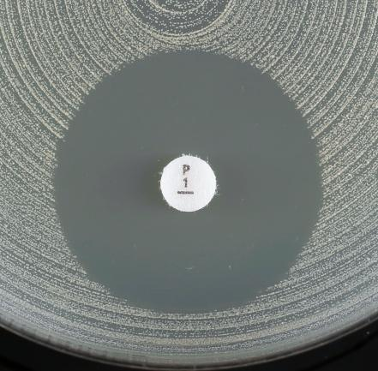
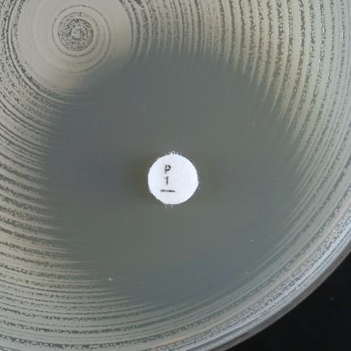
a)
b)
 |  |  |  |  |  |  |  | Eksempler på hemningssoner for Staphylococcus aureus og benzylpenicillin
 |  |  |  |  |  |  |  | a) Diffus sonekant (som en "strand" med gradvis vekstreduksjon inn mot sonekantenreduction) og sonediameter ≥ 26 mm. Rapporter som følsom.
 |  |  |  |  |  |  |  | b) Skarp sonekant (som en "klippe", uten vekstreduksjon inn mot sonekantenno) og sonediameter ≥ 26 mm. Rapporter som resistent.

Enterococcus
Enterococcus spp. |  |  |  |  |  |  |  | EUCAST kliniske brytningspunkter v. 16.0, NordicAST v. 16.0, 2026-01-26
Expert Rules and Expected Phenotypes |  | Guidance documents |  |  |  |  |  | For abbreviations and explanations of breakpoints, see the Notes sheet

MIC determination (broth microdilution according to ISO standard 20776-1) Medium: Cation-adjusted Mueller-Hinton broth Inoculum: 5x105 CFU/mL Incubation: Sealed panels, air, 35±1ºC, 18±2h (for glycopeptides 24h) Reading: Unless otherwise stated, read MICs at the lowest concentration of the agent that completely inhibits visible growth. See ”EUCAST Reading Guide for broth microdilution” for further information. Quality control: Enterococcus faecalis ATCC 29212. For agents not covered by this strain and for control of the inhibitor component of beta-lactam inhibitor combinations, see EUCAST QC Tables. |  |  |  |  |  |  |  | Disk diffusion (EUCAST standardised disk diffusion method) Medium: Mueller-Hinton agar Inoculum: McFarland 0.5 Incubation: Air, 35±1ºC, 18±2h (for glycopeptides 24h) Reading: Unless otherwise stated, read zone edges as the point showing no growth viewed from the back of the plate against a dark background illuminated with reflected light (except for vancomycin, see below). See ”EUCAST Reading Guide for disk diffusion” for further information. Quality control: Enterococcus faecalis ATCC 29212. For agents not covered by this strain see EUCAST QC Tables.

Denne slekten inkluderer flere arter. De vanligste enterokokkene fra kliniske prøver er E. faecalis og E. faecium, men E. avium, E. casseliflavus, E. durans, E. gallinarum, E. hirae, E. lactis, E. mundtii og E. raffinosus forekommer også. Med mindre annet er spesifisert kan brytningspunktene i tabellen under anvendes på alle nevnte arter.

Penicillins | MIC breakpoints (mg/L) |  |  | Disk content (µg) | Zone diameter breakpoints (mm) |  |  | Kommentarer
 | S ≤ | R > | ATU |  | S ≥ | R < | ATU

Ampicillin i.v. | 4 | 4 |  | 2 | 10 | 10 |  | Ampicillinresistens hos E. faecalis er sjelden (bør bekreftes med MIC-bestemmelse), men vanlig for E. faecium.
Ampicillin-sulbactam i.v. | Note | Note |  |  | Note | Note |  | Følsomhet tolkes fra ampicillin. Tillegg av en betalaktamase-inhibitor tilfører ingen klinisk nytte.
Amoxicillin p.o. (uncomplicated UTI only) | 4 | 4 |  |  | Note | Note |  | Følsomhet tolkes fra ampicillin.
Amoxicillin p.o. (other indications), E. faecalis | (0.001) | (4) |  |  | Note | Note |  | Det mangler klinisk evidens for effekt av amoksicillin p.o. i monoterapi ved andre infeksjoner enn de med utgangspunkt i urinveier. Villtypen kategoriseres som ”I – Følsom, økt eksponering” i parentes. Følsomhet kan tolkes fra ampicillin. Følsomme isolater besvares ikke I men med kommentar om at ervervet resistens ikke er påvist og monoterapi frafrådes. For informasjon om hvordan man bruker brytningspunkter i parentes, se EUCAST guidance document.
Amoxicillin-clavulanic acid i.v. | Note | Note |  |  | Note | Note |  | Følsomhet tolkes fra ampicillin. Tillegg av en betalaktamase-inhibitor tilfører ingen klinisk nytte.
Amoxicillin-clavulanic acid p.o. (uncomplicated UTI only) | Note | Note |  |  | Note | Note |  | Følsomhet tolkes fra ampicillin. Tillegg av en betalaktamase-inhibitor tilfører ingen klinisk nytte.
Amoxicillin-clavulanic acid p.o. (other indications), E. faecalis | Note | Note |  |  | Note | Note |  | Det mangler klinisk evidens for effekt av amoksicillin-klavulansyre p.o. i monoterapi ved andre infeksjoner enn de med utgangspunkt i urinveier. Villtypen kategoriseres som ”I – Følsom, økt eksponering” i parentes. Følsomhet kan tolkes fra ampicillin. Følsomme isolater besvares ikke I men med kommentar om at ervervet resistens ikke er påvist og monoterapi frafrådes. For informasjon om hvordan man bruker brytningspunkter i parentes, se EUCAST guidance document. Tillegg av en betalaktamase-inhibitor tilfører ingen klinisk nytte.
Piperacillin-tazobactam, E. faecalis | 0.001 | 16 |  | 30-6 | 50 | 18 |  | MIC-bestemmelse utføres med fast konsentrasjon av tazobaktam (4 mg/L).

Cephalosporins | MIC breakpoints (mg/L) |  |  | Disk content (µg) | Zone diameter breakpoints (mm) |  |  | Kommentarer
 | S ≤ | R > | ATU |  | S ≥ | R < | ATU
 |  |  |  |  |  |  |  | Enterokokker kan rapporteres R mot samtlige cefalosporiner.

Carbapenems | MIC breakpoints (mg/L) |  |  | Disk content (µg) | Zone diameter breakpoints (mm) |  |  | Kommentarer
 | S ≤ | R > | ATU |  | S ≥ | R < | ATU
Imipenem, E. faecalis | 0.001 | 4 |  | 10 | 50 | 21 |  | Villtypen kategoriseres som ”I – Følsom, økt eksponering”, se tabell ”Dosering”.

Fluoroquinolones | MIC breakpoints (mg/L) |  |  | Disk content (µg) | Zone diameter breakpoints (mm) |  |  | Kommentarer
 | S ≤ | R > | ATU |  | S ≥ | R < | ATU
 |  |  |  |  |  |  |  | Norfloksacin kan benyttes for SIR-kategorisering mot ciprofloksacin og levofloksacin. For moksifloksacin, se egen kommentar.
Ciprofloxacin (uncomplicated UTI only) | 4 | 4 |  | 5 | 15 | 15
Levofloxacin (uncomplicated UTI only) | 4 | 4 |  | 5 | 15 | 15
Moxifloxacin | Note | Note |  |  | Note | Note |  | Moksifloksacin har blitt benyttet som oral vedlikeholdsbehandling for endokarditt forårsaket av Enterococcus faecalis. Det finnes ikke kliniske brytningspunkter, men ervervet resistens (isolater med MIC >1mg/L) bør utelukkes før eventuell behandling. Norfloksacin lappediffusjonstest kan benyttes for å utelukke resistensmekanismer. Ved negativ screening-test rapporteres isolatet: "mangler resistensmekanismer mot fluorokinoloner", men aldri S for moksifloksacin.
Norfloxacin (screen only) | NA | NA |  | 10 | 12 | 12

Aminoglycosides | MIC breakpoints (mg/L) |  |  | Disk content (µg) | Zone diameter breakpoints (mm) |  |  | Kommentarer
 | S ≤ | R > | ATU |  | S ≥ | R < | ATU
 |  |  |  |  |  |  |  | Enterokokker er naturlig resistente mot aminoglykosider og monoterapi med aminoglykosider har derfor ikke klinisk effekt. Det kan forventes synergi mellom aminoglykosider og penicilliner eller glykopeptider mot enterokokker i fravær av ervervete aminoglykosidmodifiserende enzymer (tidligere kalt høygradig aminoglykosidresistens, HLAR). Resistensbestemmelse av enterokokker mot aminoglykosider har som hensikt å utelukke tilstedeværelsen av slike enzymer. Resultatet kan rapporteres som "Høygradig resistens påvist/ikke påvist" eller "Test for høygradig resistens positiv/negativ".
Amikacin | Note | Note |  |  | Note | Note
Gentamicin (test for acquired aminoglycoside-modifying enzyme/high-level aminoglycoside resistance) | Note | Note |  | 30 | Note | Note |  | Negativ test: Isolater med gentamicin MIC ≤128 mg/L eller sonediameter ≥8 mm. Isolatet har villtypefølsomhet for gentamicin. Synergi med penicilliner eller glykopeptider kan forventes hvis isolatet er følsomt for aktuelle penicillin eller glykopeptid. Kunnskap om relevans for andre aminoglykosider mangler. Positiv test: Isolater med gentamicin MIC >128 mg/L eller sonediameter <8 mm. Isolatet tilhører ikke villtypen. Synergi med penicilliner eller glykopeptider kan ikke forventes unntatt for streptomycin som må testes separat om nødvendig.
Netilmicin | Note | Note |  |  | Note | Note
Streptomycin (test for acquired aminoglycoside-modifying enzyme/high-level aminoglycoside resistance) | Note | Note |  | 300 | Note | Note |  | Negativ test: Isolater med streptomycin MIC ≤512 mg/L eller sonediameter ≥14 mm. Isolatet har villtypefølsomhet for streptomycin. Synergi med penicilliner eller glykopeptider kan forventes hvis isolatet er følsomt for aktuelle penicillin eller glykopeptid. Positiv test: Isolater med streptomycin MIC >512 mg/L eller sonediameter <14 mm. Isolatet tilhører ikke villtypen. Synergi med penicilliner eller glykopeptider kan ikke forventes.
Tobramycin | Note | Note |  |  | Note | Note

Glycopeptides and lipoglycopeptides | MIC breakpoints (mg/L) |  |  | Disk content (µg) | Zone diameter breakpoints (mm) |  |  | Kommentarer
 | S ≤ | R > | ATU |  | S ≥ | R < | ATU
 |  |  |  |  |  |  |  | Glykopeptider: Testing av invasive isolater for tilstedeværelse av vanA- og vanB-gener uavhengig av følsomhet for vankomycin vurderes ut fra lokal epidemiologi. VanA-positive isolater rapporteres R for vankomycin og teikoplanin. VanB-positive isolater rapporteres R for vankomycin og i henhold til resultatet for teikoplanin, men med en advarsel om risiko for resistensutvikling ved eventuell teikoplaninbehandling. Se NordicAST metodedokument: "Detection of glycopeptide-resistance in enterococcal isolates" E. casseliflavus og E. gallinarum er iboende resistente (vanC) og rapporteres som R for vankomycin.
Dalbavancin | IE | IE |  |  | IE | IE
Oritavancin | IE | IE |  |  | IE | IE
Teicoplanin | 2 | 2 |  | 30 | 16 | 16
Telavancin | IE | IE |  |  | IE | IE
Vancomycin, E. faecalis and E. faecium | 4 | 4 |  | 5 | 12 | 12 |  | Undersøk sonekanten opp mot lyset. Vankomycinfølsomme E. faecalis og E. faecium har skarpe sonekanter og ingen kolonier i hemningssonen. Hvis sonekanten er diffus eller kolonier vokser i hemningssonen, undersøk med PCR eller rapporter som R også dersom sonen er ≥ 12 mm. Særskilte betingelser for inkuberingstid (24h) og avlesning gjelder (se metodebeskrivelse øverst og bilder/avlesningsinstruks nedenfor).
Vancomycin, other enterococci except E. casseliflavus and E. gallinarum | 4 | 4 |  | 5 | 15 | 15

Macrolides, lincosamides and streptogramins | MIC breakpoints (mg/L) |  |  | Disk content (µg) | Zone diameter breakpoints (mm) |  |  | Kommentarer
 | S ≤ | R > | ATU |  | S ≥ | R < | ATU
Quinupristin-dalfopristin, E. faecium | 1 | 1 |  | 15 | 22 | 22

Tetracyclines | MIC breakpoints (mg/L) |  |  | Disk content (µg) | Zone diameter breakpoints (mm) |  |  | Kommentarer
 | S ≤ | R > | ATU |  | S ≥ | R < | ATU
Tigecycline | 0.5 | 0.5 |  | 15 | 20 | 20 |  | Resistente isolater er uvanlige eller har ennå ikke vært rapportert. Gjenta arts- og resistensbestemmelse, og konferer nasjonale anbefalinger med tanke på videresending til referanselaboratoriet. For MIC-bestemmelse med buljongfortynning må mediet tilberedes den dagen det skal benyttes.

Oxazolidinones | MIC breakpoints (mg/L) |  |  | Disk content (µg) | Zone diameter breakpoints (mm) |  |  | Kommentarer
 | S ≤ | R > | ATU |  | S ≥ | R < | ATU
Linezolid | 4 | 4 |  | 10 | 20 | 20 |  | Resistente isolater er uvanlige. Gjenta arts- og resistensbestemmelse, og konferer nasjonale anbefalinger med tanke på videresending til referanselaboratoriet.
Tedizolid | IE | IE |  |  | IE | IE

Miscellaneous agents | MIC breakpoints (mg/L) |  |  | Disk content (µg) | Zone diameter breakpoints (mm) |  |  | Kommentarer
 | S ≤ | R > | ATU |  | S ≥ | R < | ATU
Daptomycin | IE | IE |  |  | IE | IE |  | For mer informasjon, se EUCAST guidance document.
Fosfomycin iv | Note | Note |  |  | Note | Note |  | Resistensbesemmelse frarådes. Se EUCAST guidance document for mer informasjon om bruken av fosfomycin i.v. i kombinasjonsbehandling.
Lefamulin | Note | Note |  |  | Note | Note |  | Lefamulin har utilstrekkelig aktivitet mot E. faecalis. For E. faecium, kan ECOFF (MIC 0.5 mg/L) benyttes for å skille villtypen fra isolater med resistensmekanismer.
Nitrofurantoin (uncomplicated UTI only), E. faecalis | 64 | 64 |  | 100 | 15 | 15
Trimethoprim (uncomplicated UTI only) | Note | Note |  | 5 | Note | Note |  | Effekten av trimetoprim og trimetoprim-sulfametoksazol er avhengig av folsyrekonsentrasjonen i urinen til den enkelte pasient, og det er derfor ikke mulig å forutsi klinisk effekt. Isolater med MIC >1mg/L har sannsynligvis ervervet resistens mot trimetoprim og trimetoprim-sulfametoksazol. For E. faecalis og og E. faecium korresponderer dette til en sonediameter på <21 mm for trimetoprim og <23 mm for trimetoprim-sulfametoksazol. For norske laboratorier vises det til AFA sine anbefalinger for utsvaring (www.afa-gruppen.no). Trimetoprim-sulfametoksazol ratio 1:19. MIC-brytningspunktene uttrykkes som konsentrasjonen av trimetoprim.
Trimethoprim-sulfamethoxazole | Note | Note |  | 1.25-23.75 | Note | Note


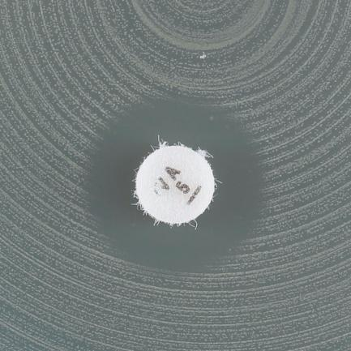
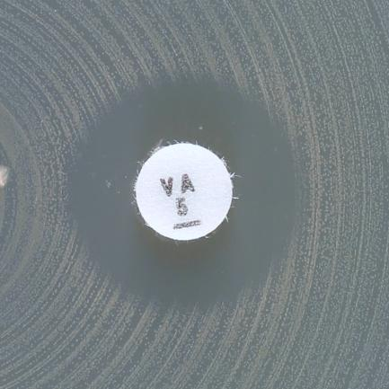

a)
c)
d)
b)
 |  |  |  |  |  |  |  | Eksempler på hemningssoner for E. faecalis/E.faecium og vankomycin
 |  |  |  |  |  |  |  | a) Skarp sonekant og sonediameter ≥ 12 mm. Rapporter som følsom.
 |  |  |  |  |  |  |  | b-d) Diffus sonekant og/eller kolonier i sonen. Rapporter som resistent selv om sonediameter ≥ 12 mm.

S.pneumoniae
Streptococcus pneumoniae |  |  |  |  |  |  |  | EUCAST kliniske brytningspunkter v. 16.0, NordicAST v. 16.0, 2026-01-26
Expert Rules and Expected Phenotypes |  | Guidance documents |  |  |  |  |  | For abbreviations and explanations of breakpoints, see the Notes sheet

MIC determination (broth microdilution according to ISO standard 20776-1) Medium: Cation-adjusted Mueller-Hinton broth + 5% lysed horse blood and 20 mg/L β-NAD (MH-F broth) Inoculum: 5x105 CFU/mL Incubation: Sealed panels, air, 35±1ºC, 18±2h (for glycopeptides 24h) Reading: Unless otherwise stated, read MICs at the lowest concentration of the agent that completely inhibits visible growth. See ”EUCAST Reading Guide for broth microdilution” for further information. Quality control: Streptococcus pneumoniae ATCC 49619. For agents not covered by this strain, see EUCAST QC Tables. |  |  |  |  |  |  |  | Disk diffusion (EUCAST standardised disk diffusion method) Medium: Mueller-Hinton agar + 5% defibrinated horse blood and 20 mg/L β-NAD (MH-F) Inoculum: McFarland 0.5 from blood agar or McFarland 1.0 from chocolate agar Incubation: 5% CO2, 35±1ºC, 18±2h Reading: Unless otherwise stated, read zone edges as the point showing no growth viewed from the front of the plate with the lid removed and with reflected light. See ”EUCAST Reading Guide for disk diffusion” for further information. Quality control: Streptococcus pneumoniae ATCC 49619. For agents not covered by this strain, see EUCAST QC Tables.

Penicillins | MIC breakpoints (mg/L) |  |  | Disk content (µg) | Zone diameter breakpoints (mm) |  |  | Kommentarer
 | S ≤ | R > | ATU |  | S ≥ | R < | ATU
 |  |  |  |  |  |  |  | Oksacillin 1 µg lapp eller en benzylpenicillin MIC-test benyttes som screeningmiddel for påvisning av betalaktamresistens. Når screeningen er negativ (oksacillin sonediameter ≥20 mm, eller benzylpenicillin MIC ≤0.06 mg/L) kan alle betalaktamer med klinisk brytningspunkt eller "Note" rapporteres S uten videre testing, unntatt cefaclor, som må rapporteres “I - Følsom, økt eksponering”. Ved positiv screening (oksacillin sonediameter <20 mm eller benzylpenicillin MIC >0.06 mg/L), se flytskjema.
Benzylpenicillin (indications other than endocarditis and meningitis) | 0.06 | 1 |  | 1 unit | Note | Note |  | Skal kun avleses dersom screening med oksacillin lappetest viser sonediameter < 20 mm. Rapporter da benzylpenicillin som "I - Følsom, økt eksponering" ved benzylpenicillinsone ≥14 mm og "R - Resistent" ved benzylpenicillinsone <14 mm. Se flytskjema for tolkningsstøtte.

Benzylpenicillin (endocarditis and meningitis) | 0.06 | 0.06 |  |  | Note | Note |  | Oksacillin < 20 mm: Rapporter benzylpenicillin R. Se flytskjema for tolkningsstøtte.
Ampicillin (indications other than endocarditis and meningitis) | 0.5 | 1 |  | 2 | 22 | 19
Ampicillin (endocarditis and meningitis) | 0.06 | 0.06 |  |  | Note | Note
Ampicillin-sulbactam | Note | Note |  |  | Note | Note |  | Følsomhet utledes fra ampicillin for andre indikasjoner enn endokarditt og meningitt (MIC eller sonediameter). Tillegg av en betalaktamaseinhibitor tilfører ingen klinisk nytte.
Amoxicillin p.o. | 0.5 | 1 |  |  | Note | Note |  | Følsomhet utledes fra ampicillin for andre indikasjoner enn endokarditt og meningitt (MIC eller sonediameter).
Amoxicillin-clavulanic acid i.v. | Note | Note |  |  | Note | Note |  | Følsomhet utledes fra ampicillin for andre indikasjoner enn endokarditt og meningitt (MIC eller sonediameter). Tillegg av en betalaktamaseinhibitor tilfører ingen klinisk nytte.
Amoxicillin-clavulanic acid p.o. | 0.5 | 1 |  |  | Note | Note |  | Følsomhet utledes fra ampicillin for andre indikasjoner enn endokarditt og meningitt (MIC eller sonediameter). MIC-bestemmelse utføres med fast konsentrasjon av klavulansyre (2 mg/L). Tillegg av en betalaktamaseinhibitor tilfører ingen klinisk nytte.
Piperacillin-tazobactam | Note | Note |  |  | Note | Note |  | Følsomhet utledes fra ampicillin for andre indikasjoner enn endokarditt og meningitt (MIC eller sonediameter).

Phenoxymethylpenicillin | Note | Note |  |  | Note | Note

Oxacillin (screen only) | NA | NA |  | 1 | 20 | 20 |  | For tolkning av oksacillin screening, se flytskjema.
Oxacillin | IE | IE |  |  | IE | IE
Cloxacillin | IE | IE |  |  | IE | IE
Dicloxacillin | IE | IE |  |  | IE | IE
Flucloxacillin | IE | IE |  |  | IE | IE

Cephalosporins | MIC breakpoints (mg/L) |  |  | Disk content (µg) | Zone diameter breakpoints (mm) |  |  | Kommentarer
 | S ≤ | R > | ATU |  | S ≥ | R < | ATU
 |  |  |  |  |  |  |  | Oksacillin 1 µg lapp eller en benzylpenicillin MIC-test benyttes som screeningmiddel for påvisning av betalaktamresistens. Når screeningen er negativ (oksacillin sonediameter ≥20 mm, eller benzylpenicillin MIC ≤0.06 mg/L) kan alle betalaktamer med klinisk brytningspunkt eller "Note" rapporteres S uten videre testing, unntatt cefaclor, som må rapporteres “I - Følsom, økt eksponering”. Ved positiv screening (oksacillin sonediameter <20 mm eller benzylpenicillin MIC >0.06 mg/L), se flytskjema.
Cefaclor | 0.001 | 0.5 |  | 30 | 50 | 28 |  | Villtypen kategoriseres som ”I – Følsom, økt eksponering”, se tabell ”Dosering”.
Cefepime | 1 | 2 |  |  | Note | Note
Cefepime-enmetazobactam | Note | Note |  |  | Note | Note |  | Tillegg av en betalaktamaseinhibitor tilfører ingen klinisk nytte.
Cefotaxime (indications other than endocarditis and meningitis) | 0.5 | 2 |  |  | Note | Note |  | Isolater som kategoriseres som I eller R er uvanlige. Gjenta arts- og resistensbestemmelse, og konferer nasjonale anbefalinger med tanke på videresending til referanselaboratoriet.
Cefotaxime (endocarditis and meningitis) | 0.5 | 0.5 |  |  | Note | Note
Ceftaroline | 0.25 | 0.25 |  |  | Note | Note
Ceftobiprole | 0.5 | 0.5 |  |  | Note | Note
Ceftriaxone (indications other than endocarditis and meningitis) | 0.5 | 2 |  |  | Note | Note |  | Isolater som kategoriseres som I eller R er uvanlige. Gjenta arts- og resistensbestemmelse, og konferer nasjonale anbefalinger med tanke på videresending til referanselaboratoriet.
Ceftriaxone (endocarditis and meningitis) | 0.5 | 0.5 |  |  | Note | Note
Cefuroxime i.v. | 0.5 | 1 |  |  | Note | Note
Cefuroxime p.o. | 0.25 | 0.25 |  |  | Note | Note

Carbapenems | MIC breakpoints (mg/L) |  |  | Disk content (µg) | Zone diameter breakpoints (mm) |  |  | Kommentarer
 | S ≤ | R > | ATU |  | S ≥ | R < | ATU
 |  |  |  |  |  |  |  | Meropenem er det eneste karbapenemet som benyttes ved meningitt. Oksacillin 1 µg lapp eller en benzylpenicillin MIC-test benyttes som screeningmiddel for påvisning av betalaktamresistens. Når screeningen er negativ (oksacillin sonediameter ≥20 mm, eller benzylpenicillin MIC ≤0.06 mg/L) kan alle betalaktamer med klinisk brytningspunkt eller "Note" rapporteres S uten videre testing, unntatt cefaclor, som må rapporteres “I - Følsom, økt eksponering”. Ved positiv screening (oksacillin sonediameter <20mm eller benzylpenicillin MIC >0.06 mg/L), se flytskjema.
Ertapenem | 0.5 | 0.5 |  |  | Note | Note
Imipenem | 2 | 2 |  |  | Note | Note
Imipenem-relebactam | Note | Note |  |  | Note | Note |  | Tillegg av en betalaktamaseinhibitor tilfører ingen klinisk nytte.
Meropenem (indications other than meningitis) | 2 | 2 |  |  | Note | Note
Meropenem (meningitis) | 0.25 | 0.25 |  |  | Note | Note
Meropenem-vaborbactam | Note | Note |  |  | Note | Note |  | Tillegg av en betalaktamaseinhibitor tilfører ingen klinisk nytte.

Fluoroquinolones | MIC breakpoints (mg/L) |  |  | Disk content (µg) | Zone diameter breakpoints (mm) |  |  | Kommentarer
 | S ≤ | R > | ATU |  | S ≥ | R < | ATU
 |  |  |  |  |  |  |  | Norfloksacin kan benyttes som screening for kinolonresistens. Isolater som er screening-negative, kan rapporteres følsomme for moksifloksacin og "følsom, økt eksponering" (I) for levofloksacin. Isolater som er screening-positive bør testes for hvert enkelt middel som skal svares ut eller rapporteres som R.
Levofloxacin | 0.001 | 2 |  | 5 | 50 | 16 |  | Villtypen kategoriseres som ”I – Følsom, økt eksponering”, se tabell ”Dosering”.
Moxifloxacin | 0.5 | 0.5 |  | 5 | 22 | 22
Norfloxacin (screen only) | NA | NA |  | 10 | 10 | 10

Glycopeptides and lipoglycopeptides | MIC breakpoints (mg/L) |  |  | Disk content (µg) | Zone diameter breakpoints (mm) |  |  | Kommentarer
 | S ≤ | R > | ATU |  | S ≥ | R < | ATU
 |  |  |  |  |  |  |  | Resistente isolater er uvanlige eller har ennå ikke vært rapportert. Gjenta arts- og resistensbestemmelse og send isolatet til referanselaboratoriet.
...
Miscellaneous agents | MIC breakpoints (mg/L) |  |  | Disk content (µg) | Zone diameter breakpoints (mm) |  |  | Kommentarer
Lefamulin | 0.5 | 0.5 |  | 5 | 12 | 12
Rifampicin | 0.125 | 0.125 |  | 5 | 22 | 22
Trimethoprim-sulfamethoxazole | 1 | 1 |  | 1.25-23.75 | 15 | 15 |  | Trimetoprim-sulfametoksazol ratio 1:19. MIC-brytningspunktene uttrykkes som konsentrasjonen av trimetoprim.

Flytskjema basert på sceeningtest for betalaktamresistens
Inkluder lappediffusjonstest for bade oxacillin (1 µg) OG benzylpenicillin (1 unit) fra starten for raskere svar
Avles og tolk benzylpenicillinlappen KUN for isolater med oxacillinsone <20 mm
Oksacillin 1 µg sonediameter ≥20 mm
(eller benzylpenicillin MIC ≤0.06 mg/L)
Eksluderer alle resistensmekanismer mot betalaktamer
Rapporter følsom (S) for betalaktamer som har kliniske brytningspunkter, inkludert de med “Note” og de med meningitt brytningspunkter
Unntak: Cefaklor rapporteres “Følsom, økt eksponering” (I)
Ingen videre testing er nødvendig
Oksacillin 1 µg sonediameter <20 mm
(eller benzylpenicillin MIC >0.06 mg/L)
Resistensmekanismer for betalaktamer er påvist
Rapporter: resistent (R) for benzylpenicillin og ampicillin iv (endokarditt/meningitt) og fenoksymetylpenicillin (alle indikasjoner).
For benzylpenicillin ved andre indikasjoner enn endokarditt/meningitt:
Benzylpenicillinsone ≥14 mm: Rapporter benzylpenicillin «Følsom, økt eksponering» (I)
evt. med kommentar*
Benzylpenicillinsone <14 mm: Rapporter benzylpenicillin resistent (R)
For andre betalaktamer, se nedenfor
Oksacillin 1 µg sonediameter 9-19 mm
Rapporter følsom (S) uten videre testing for ampicillin og amoksicillin (andre indikasjoner enn endokarditt/meningitt), piperacillin (med og uten betalaktamasehemmer), cefepim, cefotaksim, ceftarolin, ceftobiprol, ceftriakson, imipenem og meropenem.
For andre betalaktamer, utfør resistensbestemmelse for det aktuelle middelet og rapporter i henhold til kliniske brytningspunkter
Oksacillin 1 µg sonediameter <9 mm
Utfør resistensbestemmelse for aktuelle betalaktamantibiotika (andre enn benzylpenicillin) og rapporter i henhold til kliniske brytningspunkter
Se EUCAST advarsel om bruk av benzylpenicillin gradienttester: http://www.eucast.org/warnings/.

*Isolatet har resistensmekanismer mot benzylpenicillin og krever høy dosering av benzylpenicillin.

H.influenzae
...
Miscellaneous agents | MIC breakpoints (mg/L) |  | Disk content (µg) | Zone diameter breakpoints (mm) |  | Kommentarer
Lefamulin | IE | IE |  | IE | IE
Rifampicin (for prophylaxis only) | 1 | 1 | 5 | 18 | 18
Trimethoprim-sulfamethoxazole | 0.5 | 0.5 | 1.25-23.75 | 23 | 23 | Trimetoprim-sulfametoksazol ratio 1:19. MIC-brytningspunktene uttrykkes som konsentrasjonen av trimetoprim.

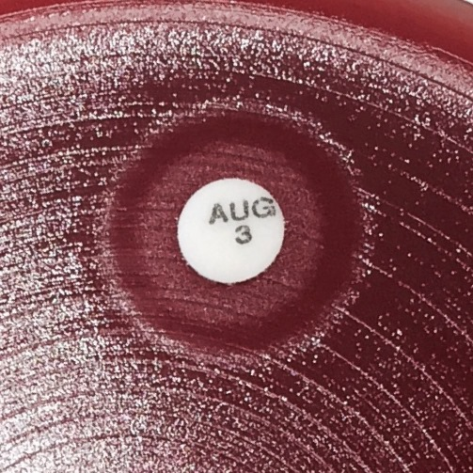

 |  |  |  |  |  | Eksempler på hemningssoner for H. influenzae og betalaktamer hvor en ellers klar hemningssone inneholder et område med vekst rundt antibiotikalappen.
 |  |  |  |  |  | Les av ytre sonekant hvor en ellers klar hemningssone inneholder et område med vekst rundt antibiotikalappen.

Haemophilus influenzae: Flytskjema basert på benzylpenicillin (PCG) screeningtest for betalaktam-resistensmekanismer for å kunne redusere antall spesifikke tester for betalaktamer.
For best utnyttelse av prosedyren, inkluder amoksicillin-klavulansyre 2-1 µg lapp, men avlesning og tolkning av denne utføres kun på betalaktamase-positive isolater.
PCG 1 sonediameter ≥12 mm
Mekanisme: utelukker alle betalaktam-resistensmekanismer
Rapporter følsom (S) for betalaktamer som har kliniske brytningspunkter, inkludert de med “Note”. Unntak: Peroral amoksicillin, peroral amoksicillin-klavulansyre og peroral cefuroksim skal rapporteres «følsom, økt eksponering» (I) dersom disse midlene svares ut.
Ingen videre testing er nødvendig.
PCG 1 sonediameter < 12 mm
Mekanisme: betalaktamase og/eller PBP3 mutasjoner
Videre testing: Test for betalaktamase.
For meropenem ved meningitt, utfør MIC-bestemmelse og rapporter i henhold til kliniske brytningspunkter.
Betalaktamase positiv
Mekanismer: betalaktamase med eller uten PBP3 mutasjoner
Rapporter resistent (R) for ampicillin, amoksicillin og piperacillin (uten betalaktamaseinhibitor).
For andre betalaktamer: les av amoksicillin-klavulansyre 2-1 µg lappen og tolk i henhold til nedenfor.
Amoksicillin-klavulansyre 2-1 µg ≥15 mm
Mekanisme: kun betalaktamase
Rapporter følsom (S) for betalaktamer (untatt ampicillin, amoksicillin og piperacillin) som har kliniske brytningspunkter, inkludert de med “Note”.
Unntak: Peroral amoksicillin-klavulansyre og peroral cefuroksim skal rapporteres «følsom, økt eksponering» (I) dersom disse midlene svares ut.
Amoksicillin-klavulansyre 2-1 µg <15 mm
Mekanismer: betalaktamase og PBP3 mutasjoner
Rapporter følsomhet i henhold til kliniske brytningspunkter for det aktuelle middelet.
For cefepim og imipenem: Dersom resistent ved både screening-test og lappediffusjon, rapporter som resistent. Dersom PCG 1< 12 mm og følsom ved lappediffusjon, utfør MIC-bestemmelse av middelet og rapporter i henhold til kliniske brytningspunkter.
Betalaktamase negativ
Mekanisme: PBP3 mutasjoner
Rapporter følsomhet i henhold til kliniske brytningspunkter for det aktuelle middelet.
For cefepim og imipenem: Dersom resistent ved både screening-test og lappediffusjon, rapporter som resistent. Dersom PCG 1< 12 mm og følsom ved lappediffusjon, utfør MIC-bestemmelse av middelet og i rapporter henhold til kliniske brytningspunkter.

Aeromonas
...
Fluoroquinolones | MIC breakpoints (mg/L) |  |  | Disk content (µg) | Zone diameter breakpoints (mm) |  |  | Kommentarer
 | S ≤ | R > | ATU |  | S ≥ | R < | ATU
Ciprofloxacin | 0.25 | 0.5 |  | 5 | 27 | 24
Levofloxacin | 0.5 | 1 |  | 5 | 27 | 24

Miscellaneous agents | MIC breakpoints (mg/L) |  |  | Disk content (µg) | Zone diameter breakpoints (mm) |  |  | Kommentarer
 | S ≤ | R > | ATU |  | S ≥ | R < | ATU
Trimethoprim-sulfamethoxazole | 1 | 1 |  | 1.25-23.75 | 16 | 16 |  | Trimetoprim-sulfametoksazol ratio 1:19. MIC-brytningspunktene uttrykkes som konsentrasjonen av trimetoprim. Avles tydelig sonekant og se bort fra tynn hinne eller vekst i hemningssonen (se bilder nedefor).

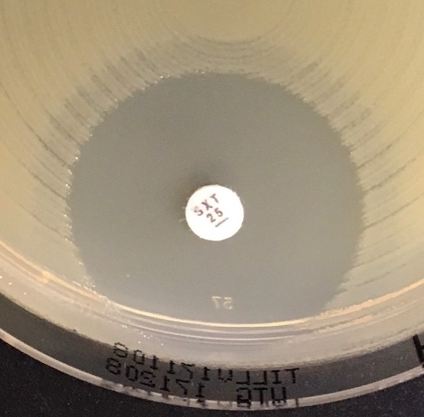
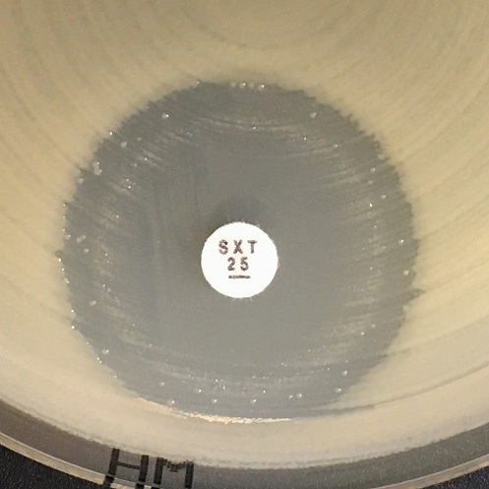
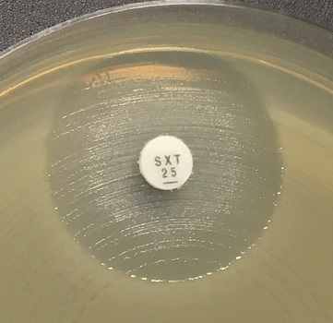
a)
b)
c)
 |  |  |  |  |  |  |  | Eksempler på hemningssoner for Aeromonas spp. og trimetoprim-sulfametoksazol.
 |  |  |  |  |  |  |  | a-c) Avles tydelig sonekant og se bort fra tynn hinne eller vekst i hemningssonen.

A.xylosoxidans
...
Carbapenems | MIC breakpoints (mg/L) |  |  | Disk content (µg) | Zone diameter breakpoints (mm) |  |  | Kommentarer
 | S ≤ | R > | ATU |  | S ≥ | R < | ATU
Meropenem | 1 | 4 |  | 10 | 26 | 20

Miscellaneous agents | MIC breakpoints (mg/L) |  |  | Disk content (µg) | Zone diameter breakpoints (mm) |  |  | Kommentarer
 | S ≤ | R > | ATU |  | S ≥ | R < | ATU
Trimethoprim-sulfamethoxazole | 0.125 | 0.125 |  | 1.25-23.75 | 26 | 26 |  | Trimetoprim-sulfametoksazol ratio 1:19. MIC-brytningspunktene uttrykkes som konsentrasjonen av trimetoprim. Isolater med enhver antydning til hemningssone skal leses av og rapporteres i henhold til brytningspunktene og vekst i hemningssonen skal ignoreres. Innvekst i hemningssonen kan variere fra et tynt slør til kraftig vekst (se bilder nedefor).

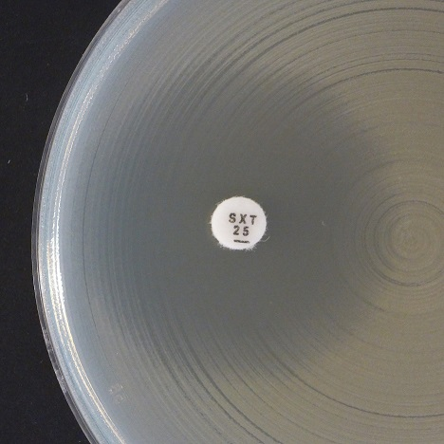
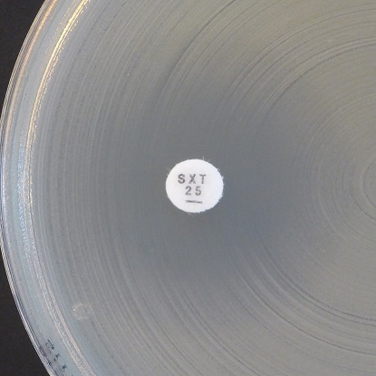
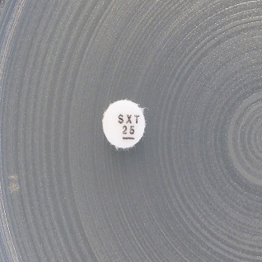
a)
b)
c)
 |  |  |  |  |  |  |  | Eksempler på hemningssoner for Achromobacter xylosoxidans og trimetoprim-sulfametoksazol.
 |  |  |  |  |  |  |  | a-b) Synlig yttersone. Les av ytre sonekant og tolk i henhold til brytningspunktene.
 |  |  |  |  |  |  |  | c) Vekst inntil lappen og ingen synlig hemningssone. Rapporter som resistent.

